Instruções
SILWOOD | GUIA DE UTILIZAÇÃO

1. Preencher Dados do Cliente
Vá à aba principal 'Orçamento_Final' e preencha os campos NOME, MORADA e DATA no topo.

2. Adicionar Móveis (Cozinhas / Roupeiros)
Vá à aba "Orçamento_Cozinhas" e altere apenas o que está a AMARELO (defina os materiais, quantidades, orlas,... e os preços calculam-se sozinhos). Clique no botão PRETO ao lado para adicionar o móvel na aba principal!

3. Adicionar Extras e Acessórios
Desça até à barra preta dos Extras na aba principal. Escolha o preduto e a quantidade (alterar apenas o que se encontra a CINZENTO).

4. Calcular e Analisar Margens
Clique no botão PRETO "Calcular Orçamento" sempre que alterar algo. Use o botão 'Ver Custos' para abrir o pop-up com o seu custo, lucro e margem limpa.

5. Entregar ao Cliente (Gerar PDF)
Quando tudo estiver fechado, clique no botão AMARELO 'Gerar Pdf'. O sistema criará um documento limpo, escondendo os custos internos do cliente.

6. Iniciar um Novo Orçamento
Clique no botão VERMELHO 'Novo Orçamento'. O sistema esvaziará o cliente atual, tal como todos os armarios e extras inseridos.

ZONA DE ADMINISTRAÇÃO: Atualizar Tabelas de Preços
Se os fornecedores alterarem preços, vá às abas CINZENTAS e atualize os valores de custo. O sistema assumirá os novos valores automaticamente.

Orçamento_Final

 | DADOS DO CLIENTE
 | NOME:
 | MORADA DA OBRA:
 | DATA DO ORÇAMENTO:

 | ORÇAMENTO CLIENTE: | 934.49 €

GERAL COZINHAS

ARMÁRIO COZINHA - COLUNA / 60(L)x240(A)x60(P) / 7 Portas / 2 Gavetas / INT: Melamina F067 Hidrófuga - 16mm / EXT: MDF Hidrófugo - 19mm |  |  | 1 | 794.49 € | 934.49 € | 955.50 € | 1,021.46 €

EXTRAS
Categoria | Descrição do Artigo | Quantidade | Preço Unitário Para Cliente | Preço Total | Custo Unitário | Custo Total
Puxadores |  |  | - € | - € | - € | - €
Puxadores |  |  | - € | - € | - € | - €
Puxadores |  |  | - € | - € | - € | - €
Puxadores |  |  | - € | - € | - € | - €
Puxadores |  |  | - € | - € | - € | - €
Puxadores |  |  | - € | - € | - € | - €
Puxadores |  |  | - € | - € | - € | - €
Puxadores |  |  | - € | - € | - € | - €
Puxadores |  |  | - € | - € | - € | - €
Puxadores |  |  | - € | - € | - € | - €
Rodapés (metros) |  |  | - € | - € | - € | - €
Rodapés (metros) |  |  | - € | - € | - € | - €
Rodapés (metros) |  |  | - € | - € | - € | - €
Rodapés (metros) |  |  | - € | - € | - € | - €
Rodapés (metros) |  |  | - € | - € | - € | - €
Acessórios Cozinha |  |  | - € | - € | - € | - €
Acessórios Cozinha |  |  | - € | - € | - € | - €
Acessórios Cozinha |  |  | - € | - € | - € | - €
Acessórios Cozinha |  |  | - € | - € | - € | - €
Acessórios Cozinha |  |  | - € | - € | - € | - €
Acessórios Cozinha |  |  | - € | - € | - € | - €
Acessórios Cozinha |  |  | - € | - € | - € | - €
Acessórios Cozinha |  |  | - € | - € | - € | - €
Acessórios Cozinha |  |  | - € | - € | - € | - €
Acessórios Cozinha |  |  | - € | - € | - € | - €
Cestos do Lixo |  |  | - € | - € | - € | - €
Cestos do Lixo |  |  | - € | - € | - € | - €
Cestos do Lixo |  |  | - € | - € | - € | - €
Cestos do Lixo |  |  | - € | - € | - € | - €
Cestos do Lixo |  |  | - € | - € | - € | - €
LED´S (metros) |  |  | - € | - € | - € | - €
LED´S (metros) |  |  | - € | - € | - € | - €
LED´S (metros) |  |  | - € | - € | - € | - €
LED´S (metros) |  |  | - € | - € | - € | - €
LED´S (metros) |  |  | - € | - € | - € | - €
LED´S (metros) |  |  | - € | - € | - € | - €
LED´S (metros) |  |  | - € | - € | - € | - €
LED´S (metros) |  |  | - € | - € | - € | - €
LED´S (metros) |  |  | - € | - € | - € | - €
LED´S (metros) |  |  | - € | - € | - € | - €
Tomadas |  |  | - € | - € | - € | - €
Tomadas |  |  | - € | - € | - € | - €

 | ORÇAMENTO CLIENTE + EXTRAS: | 934.49 €

CALCULAR ORÇAMENTO

NOVO ORÇAMENTO
GERAR PDF

VER CUSTOS

Orçamento_Cozinhas
 |  |  |  |  |  |  | Sem resultados

 |  | 1

QUANTIDADE CAIXOTES IGUAIS: | 1 | para apenas 1 caixote, colocar "1" na quantidade de caixotes iguais

 | ARMÁRIO COZINHA - CAIXOTES INFERIORES | NÚMERO DE PORTAS: | 1 | sempre que for um caixote de gavetas colocar "1" no número de portas

 |  | PLACA / REFRÊNCIA - PORTA: | Melamina Branca Hidrófuga B3768 - 16mm

 |  | PINTURA - PORTA: | Velaturas Claras c/ Afinação

 |  | TIPO DE SISTEMA - PORTA: | Normal

 |  | TOPOS CIMA/BAIXO (TAMPO): | Sim

 |  | TOPOS LATERAIS: | Sim

 |  | TIPO DE DOBRADIÇA: | Dobradiça Standard (com mola)

 | MEDIDAS CAIXOTE: | LARGURA (CM) | ALTURA (CM) | PRODUNDIDADE (CM)
 |  | 15 | 78 | 60

 | PLACA / REFERÊNCIA - INTERIOR: | Melamina F067 Hidrófuga - 16mm

 | PINTURA - INTERIOR CAIXOTE: | Nenhuma

 | TIPO ORLA: | Orla - À Cor

 | PRATELEIRA HORIZONTAL: | 0

 | COSTA: | 1

 | DIVISÓRIA VERTICAL: | 0

 | EXTRAS - CAIXOTES INFERIORES |  | QUANTIDADE:
 | GAVETA / GAVETÃO EXTERIOR: | GAVETÃO ANTARO EXTERIOR | 0

 | GAVETA / GAVETÃO EXTERIOR: | GAVETA ANTARO EXTERIOR | 0

 | GAVETA / GAVETÃO INTERIOR: | GAVETA ANTARO INTERIOR | 0

 | GAVETA / GAVETÃO INTERIOR:

 | CUSTO REAL M2 (CAIXOTE + PORTAS) = | 411.69 € | PREÇO M2 (CAIXOTE + PORTA) = | 1,144.45 €

GUARDAR MÓVEL
 | CUSTO UNITÁRIO CAIXOTE + PORTAS = | 37.05 € | PREÇO UNITÁRIO CAIXOTE = | 103.00 €

 |  | 37.05 € | PREÇO TOTAL = | 103.00 €

 |  | 1

QUANTIDADE CAIXOTES IGUAIS: | 1 | para apenas 1 caixote, colocar "1" na quantidade de caixotes iguais

 | ARMÁRIO COZINHA - CAIXOTES SUPERIORES | NÚMERO DE PORTAS: | 2

 |  | PLACA / REFRÊNCIA - PORTA: | Termolaminado Cinza Alto Brilho - 19mm

 |  | PINTURA - PORTA: | Nenhuma

 |  | TIPO DE SITEMA - PORTA: | Tip-on (Pulsador Preto) / Tic-Tac

 |  | TOPOS CIMA/BAIXO (TAMPO): | Sim

 |  | TOPOS LATERAIS: | Sim

 |  | TIPO DE DOBRADIÇA: | Dobradiça Standard (com mola)

 | MEDIDAS CAIXOTE: | LARGURA (CM) | ALTURA (CM) | PRODUNDIDADE (CM)
 |  | 90 | 100 | 40

 | PLACA / REFERÊNCIA - INTERIOR: | Melamina F067 Hidrófuga - 16mm

 | PINTURA - INTERIOR CAIXOTE: | Nenhuma

 | TIPO ORLA: | Orla - Standard 1mm

 | PRATELEIRA HORIZONTAL: | 1

 | COSTA: | 1

 | DIVISÓRIA VERTICAL: | 0

 | EXTRAS - CAIXOTES SUPERIORES |  | QUANTIDADE:
 | GAVETA / GAVETÃO EXTERIOR: | GAVETA ANTARO EXTERIOR | 0

 | GAVETA / GAVETÃO EXTERIOR:

 | GAVETA / GAVETÃO INTERIOR: | GAVETA ANTARO INTERIOR | 0

 | GAVETA / GAVETÃO INTERIOR:

 | CUSTO REAL M2 (CAIXOTE + PORTAS) = | 333.39 € | PREÇO M2 (CAIXOTE + PORTA) = | 878.96 €

 | CUSTO UNITÁRIO CAIXOTE + PORTAS = | 120.02 € | PREÇO UNITÁRIO CAIXOTE = | 316.43 €
GUARDAR MÓVEL SUPERIOR
 | CUSTO TOTAL = | 120.02 € | PREÇO TOTAL = | 316.43 €

 |  | 1
QUANTIDADE COLUNAS IGUAIS:
 | 1 | para apenas 1 coluna, colocar "1" na quantidade de colunas iguais

 | ARMÁRIO COZINHA - COLUNA | NÚMERO DE PORTAS: | 7 | sempre que for uma coluna de gavetas colocar "1" no número de portas

 |  | PLACA / REFRÊNCIA - PORTA: | MDF Hidrófugo - 19mm

 |  | PINTURA - PORTA: | Esmalte Mate Branco

 |  | TIPO DE SITEMA - PORTA: | Tip-on (Pulsador Preto) / Tic-Tac

 |  | TOPOS CIMA/BAIXO (TAMPO): | Sim

 |  | TOPOS LATERAIS: | Sim

 |  | TIPO DE DOBRADIÇA: | Dobradiça Standard (com mola)

 | MEDIDAS CAIXOTE: | LARGURA (CM) | ALTURA (CM) | PRODUNDIDADE (CM)
 |  | 60 | 240 | 60

 | PLACA / REFERÊNCIA - INTERIOR: | Melamina F067 Hidrófuga - 16mm

 | PINTURA - INTERIOR CAIXOTE: | Esmalte Mate Branco

 | TIPO ORLA: | Orla - À Cor

 | PRATELEIRA HORIZONTAL: | 3

 | COSTA: | 1

 | DIVISÓRIA VERTICAL: | 0

 | EXTRAS - COLUNA |  | QUANTIDADE:
 | GAVETA / GAVETÃO EXTERIOR: | GAVETA ANTARO EXTERIOR | 2

 | GAVETA / GAVETÃO EXTERIOR: | GAVETA MERIVOBOX EXTERIOR | 0

 | GAVETA / GAVETÃO INTERIOR: | GAVETA MERIVOBOX INTERIOR | 0

 | GAVETA / GAVETÃO INTERIOR: | GAVETA LEGRABOX INTERIOR | 0

 | CUSTO REAL M2 (CAIXOTE + PORTAS) = | 2,667.97 € | PREÇO M2 (CAIXOTE + PORTA) = | 2,248.37 €

 | CUSTO UNITÁRIO CAIXOTE + PORTA = | 960.47 € | PREÇO UNITÁRIO CAIXOTE = | 809.41 €

GUARDAR MÓVEL COLUNA
 | CUSTO TOTAL (COM EXTRAS) = | 1,026.43 € | PREÇO TOTAL (COM EXTRAS) = | 949.41 €

 | CUSTO TOTAL ORÇAMENTO = | 1,183.50 € | PREÇO FINAL ORÇAMENTO = | 1,368.84 € | - | com lucro calculado parceladamente nas placas e nas orlas,
 |  |  |  |  |  | NÃO FAZER ORÇAMENTO ABAIXO DO VALOR A VERMELHO
 |  |  | COM DIFERRENTES % DE LUCRO:
 |  |  | 15 % - | 1,361.03 €
 |  |  | 20 % - | 1,420.21 €
 |  |  | 25 % - | 1,479.38 €
 |  |  | 30 % - | 1,538.56 €
 |  |  | 35% - | 1,597.73 €
 |  |  | 40% - | 1,656.91 €
 |  |  | 45% - | 1,716.08 €
 |  |  | 50% - | 1,775.26 €
 |  |  | 55% - | 1,834.43 €
 |  |  | 60% - | 1,893.61 €
 |  |  | 65% - | 1,952.78 €
 |  |  | 70% - | 2,011.96 € | - | orçamento favorável a partir daqui
 |  |  | 75% - | 2,071.13 €
 |  |  | 80% - | 2,130.31 €
 |  |  | 85% - | 2,189.48 €
 |  |  | 90% - | 2,248.66 €
 |  |  | 95% - | 2,307.83 €
 |  |  | 100% - | 2,367.01 €

Preços_Placas & Seccionadora
 |  |  |  |  |  |  |  |  |  |  |  |  |  | Sem resultados | Sem resultados | Sem resultados | Sem resultados | Sem resultados | Sem resultados
PLACAS |  |  |  |  |  | MARGEM REVENDEDOR (ANDREIA) | 45.00%
 |  |  |  |  |  | MARGEM CLIENTE NORMAL | 200%
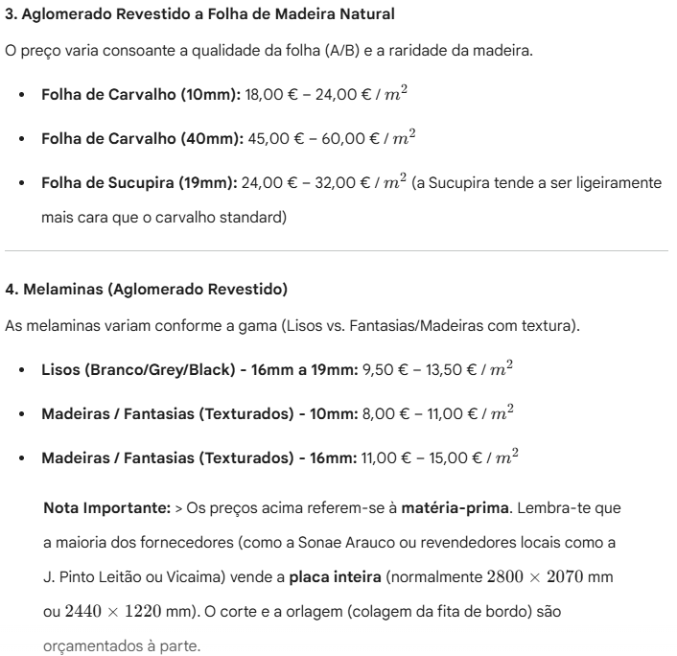
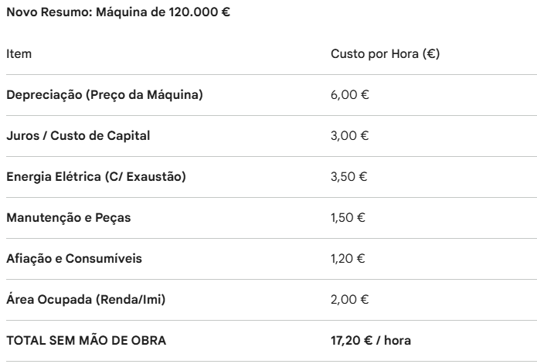
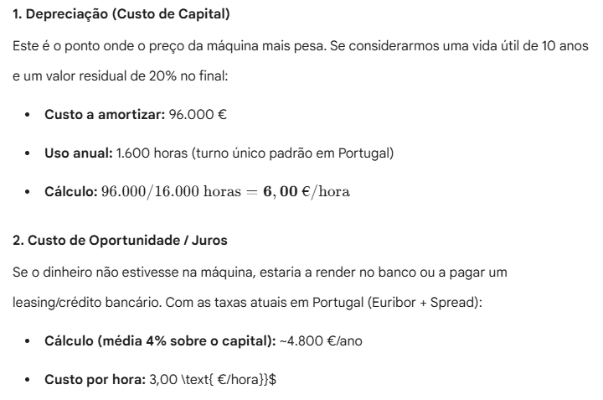
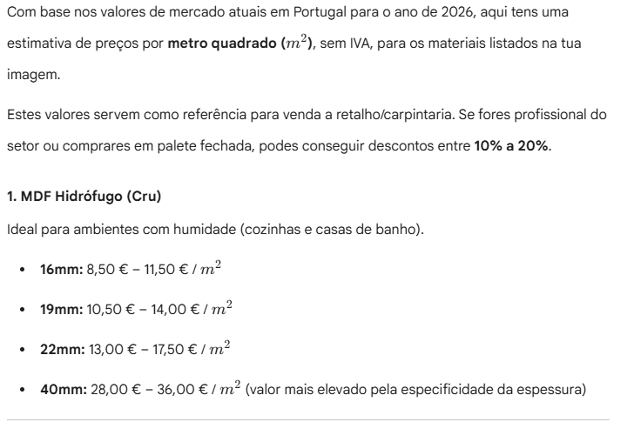

NOME INTERNO | PREÇO MAIS BARATO M2 | MELHOR FORNECEDOR | REFERENCIA PARA ENCOMENDA | CUSTO COM MÃO DE OBRA | PREÇO CLIENTE | PREÇO REVENDEOR
 | 5.08 € | MADEIVOUGA | MDF Hidrofugo - 10mm | 7.10 € | 21.30 € | 10.30 €
 | 7.46 € | MADEIVOUGA | MDF Hidrofugo - 16mm | 9.48 € | 28.44 € | 13.75 €
 | 9.17 € | BANEMA | MDF Hidrófugo - 19mm | 11.19 € | 33.57 € | 16.23 €
 | 10.47 € | MADEIVOUGA | MDF Hidrofugo - 22mm | 12.49 € | 37.47 € | 18.11 €
 | 24.81 € | MADEIVOUGA | MDF Hidrofugo - 40mm | 26.83 € | 80.49 € | 38.90 €
 | 6.46 € | MADEIVOUGA | Aglomerado Hidrofugo - B3768 SC - 16mm | 8.48 € | 25.44 € | 12.30 €
 | 6.80 € | J. PINTO LEITÃO | L167 Hidrofugo 16mm | 8.82 € | 26.46 € | 12.79 €
 | 6.80 € | J. PINTO LEITÃO | F067 Hidrofugo 16mm | 8.82 € | 26.46 € | 12.79 €
 | 4.77 € | MADEIVOUGA | Aglomerado - B3768 SC - 10mm | 6.79 € | 20.37 € | 9.85 €
 | 4.79 € | BANEMA | Melamina CINZA ESCURO - EGGER - L167 - 10mm | 6.81 € | 20.42 € | 9.87 €
 | 5.34 € | MADEIVOUGA | Aglomerite - F067 SC - 10mm | 7.36 € | 22.08 € | 10.67 €
 | 4.87 € | BANEMA | Melamina - FANTASIAS - F755 - 10 mm | 6.89 € | 20.66 € | 9.98 €
 | 5.30 € | BANEMA | Melamina - FANTASIAS - F755 - 16 mm | 7.32 € | 21.95 € | 10.61 €
 | 13.85 € | MADEIVOUGA | Aglomerado Folha Carvalho A/B - 10mm | 15.87 € | 47.60 € | 23.01 €
 | 14.77 € | MADEIVOUGA | Aglomerado Folha Sucupira A/B - 19mm | 16.79 € | 50.36 € | 24.34 €
 | 4.47 € | ARAUJO & LINO | Melamina - LISOS - B3822 SC- 10 mm | 6.49 € | 19.47 € | 9.41 €
 | 6.22 € | ARAUJO & LINO | Melamina - LISOS - B3822 SC- 16 mm | 8.24 € | 24.72 € | 11.95 €
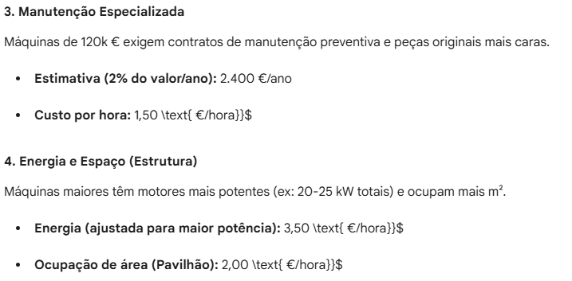
 | 6.41 € | BANEMA | Melamina - CINZA ESCURO - L167 - 16mm | 8.43 € | 25.28 € | 12.22 €
 | 6.45 € | BANEMA | Melamina - FANTASIAS - F067 - 16mm | 8.47 € | 25.42 € | 12.28 €
 | 5.16 € | ARAUJO & LINO | Melamina - FANTASIAS - F067 MR- 8 mm | 7.18 € | 21.54 € | 10.41 €
 | 9.93 € | ARAUJO & LINO | Melamina - MADEIRAS - M2112 - 16mm | 11.95 € | 35.85 € | 17.33 €
 | 9.16 € | ARAUJO & LINO | Melamina - MADEIRAS - M2112 - 10mm | 11.18 € | 33.54 € | 16.21 €
 | 6.49 € | BANEMA | Melamina - FANTASIAS - F6012 - 16mm | 8.51 € | 25.53 € | 12.34 €
 | 6.04 € | BANEMA | Melamina - LISOS - L3031 - 19 mm | 8.06 € | 24.18 € | 11.69 €
 | 6.63 € | BANEMA | Melamina - F6012 TL - 10 mm | 8.65 € | 25.95 € | 12.54 €
 | 6.57 € | BANEMA | Melamina - B3768 SC - 16 mm | 8.59 € | 25.77 € | 12.46 €
 | 7.09 € | BANEMA | Melamina - HIDRO F167 SC - 16mm | 9.11 € | 27.33 € | 13.21 €
 | 28.32 € | MADEIVOUGA | Contraplacado Betula - Carvalho A/B - 18mm | 30.34 € | 91.02 € | 43.99 €
 | 25.02 € | MADEIVOUGA | Contraplacado Betula - Carvalho A/B - 15mm | 27.04 € | 81.11 € | 39.20 €
 | 26.39 € | MADEIVOUGA | MDF Valchromat E05 SBL Preto - 19mm | 28.41 € | 85.23 € | 41.20 €
 | 34.29 € | MADEIVOUGA | Aglomerado Folha de Carvalho A/B - 40mm | 36.31 € | 108.92 € | 52.64 €
 | 12.32 € | MADEIVOUGA | Contraplacado WBP Betula BB/CP - 9mm | 14.34 € | 43.02 € | 20.79 €
 | 15.45 € | MADEIVOUGA | Aglomerado Folha Carvalho A/B - 16mm | 17.47 € | 52.41 € | 25.33 €
 | 26.53 € | MADEIVOUGA | Painel Tricapa - 27mm | 28.55 € | 85.66 € | 41.40 €
 | 5.10 € | MADEIVOUGA | Placa MAD Osb 3 - 15mm | 7.12 € | 21.36 € | 10.32 €
 | 32.74 € | MADEIVOUGA | Contraplacdo Betula - Nogueira A/B - 18mm | 34.76 € | 104.28 € | 50.40 €
 | 18.17 € | MADEIVOUGA | Contraplacado WBP Betula BB/CP - 15mm | 20.19 € | 60.57 € | 29.28 €
 | 23.58 € | MADEIVOUGA | Contraplaco Betula - Carvalho A/B - 12mm | 25.60 € | 76.80 € | 37.12 €
 | 15.92 € | MADEIVOUGA | Aglomerado Folha Carvalho A/B - 19mm | 17.94 € | 53.83 € | 26.02 €
 | 11.38 € | MADEIVOUGA | Contraplacado C1 Chopo B/BB - 12mm | 13.40 € | 40.20 € | 19.43 €
 | 20.53 € | MADEIVOUGA | Aglomerado Folha Carvalho A/B - 30mm | 22.55 € | 67.65 € | 32.70 €
 | 12.14 € | MADEIVOUGA | MDF Hidrófugo - 25mm | 14.16 € | 42.48 € | 20.53 €
 | 14.85 € | MADEIVOUGA | Contraplacado WBP Anti Derrapende (167 Gr) - 12 mm | 16.87 € | 50.62 € | 24.47 €
 | 34.85 € | MADEIVOUGA | Aglomerado Folha Palissandro RW489 A/A - 19mm | 36.87 € | 110.61 € | 53.46 €
 | 14.56 € | MADEIVOUGA | MDF Hidrófugo - 30mm | 16.58 € | 49.74 € | 24.04 €
 | 19.39 € | MADEIVOUGA | Contraplaco WBP Betula BB/CP - 18mm | 21.41 € | 64.22 € | 31.04 €
 | 2.54 € | MADEIVOUGA | MDF Standard - 05mm | 4.56 € | 13.69 € | 6.62 €
 | 5.82 € | MADEIVOUGA | MDF Hidrofugo - 12mm | 7.84 € | 23.52 € | 11.37 €
 | 25.31 € | MADEIVOUGA | MDF Lamipan Nogueira A/B - 19mm | 27.33 € | 81.98 € | 39.62 €
 | 21.56 € | MADEIVOUGA | Contraplaco Betula - Carvalho A/B - 10mm | 23.58 € | 70.74 € | 34.19 €
 | 12.73 € | BANEMA | Melamina Branca - W100 ST9 - 19mm | 14.75 € | 44.25 € | 21.39 €
 | 21.96 € | BANEMA | Aglomerado Folha Carvalho A/B - 20mm | 23.98 € | 71.95 € | 34.78 € |  | REGRA DE PINTURA
 | 11.24 € | BANEMA | Melamina Cinza Claro - U707 ST9 - 19mm | 13.26 € | 39.77 € | 19.22 € |  | Material | Pintura
 | 12.82 € | BANEMA | Melamina Verde Opala - U608 ST9 - 19mm | 14.84 € | 44.51 € | 21.51 € |  | MDF Hidrófugo - 10mm | Livre
 | 11.52 € | BANEMA | Melamina Cinza Rato EGGER - U750 ST9 - 19mm | 13.54 € | 40.61 € | 19.63 € |  | MDF Hidrófugo - 16mm | Livre
 | 11.76 € | BANEMA | Melamina Preto - EGGER - U999 ST7 - 19mm | 13.78 € | 41.35 € | 19.98 € |  | MDF Hidrófugo - 19mm | Livre
 | 11.76 € | BANEMA | Melamina BRANCO PORCELANA - W1200 ST9 - 19mm | 13.78 € | 41.35 € | 19.98 € |  | MDF Hidrófugo - 22mm | Livre
 | 12.25 € | BANEMA | Melamina Padrão CARVALHO SPANO - EGGER - H1357 - 19mm | 14.27 € | 42.80 € | 20.69 € |  | MDF Hidrófugo - 40mm | Livre
 | 44.84 € | BANEMA | Melamina MDF Anti-Dedada CINZA MATE - EGGER - 19mm | 46.86 € | 140.58 € | 67.95 € |  | Melamina Branca Hidrófuga B3768 - 16mm | Não Pintar
 | 28.97 € | BANEMA | Termolaminado BEGE Nature Alto Brilho - 20mm | 30.99 € | 92.98 € | 44.94 € |  | Melamina L167 Hidrófuga - 16mm | Não Pintar
 | 11.81 € | BANEMA | Melamina Padrão CARVALHO - EGGER - H3146 - 19mm | 13.83 € | 41.50 € | 20.06 € |  | Melamina F067 Hidrófuga - 16mm | Não Pintar
 | 6.41 € | BANEMA | Melamina - CINZA PRATA - SONAE - L166 - 16mm | 8.43 € | 25.28 € | 12.22 € |  | Melamina Branca B3768 - 10mm | Não Pintar
 | 9.14 € | BANEMA | Melamina EGGER - BRANCO PORCELANA - W1200 ST9 - 8 mm | 11.16 € | 33.47 € | 16.17 € |  | Melamina L167 - 10mm | Não Pintar
 | 16.42 € | BANEMA | Melamina Madeira Premium CARVALHO - EGGER - H1384 - 19mm | 18.44 € | 55.33 € | 26.74 € |  | Melamina F067 - 10mm | Não Pintar
 | 15.89 € | ARAÚJO & LINO | Termolaminado CINZA CLARO ALTO BRILHO - D003 - 19mm | 17.91 € | 53.73 € | 25.97 € |  | Melamina Linho Agadir F755 - 10mm | Não Pintar
 | 47.00 € | ARAÚJO & LINO | Compacto Fenólico - PRETO - 0080 FH - 12mm | 49.02 € | 147.06 € | 71.08 € |  | Melamina Linho Agadir F755 - 16mm | Não Pintar | CUSTO € / M2
 | 46.00 € | ARAÚJO & LINO | Compacto Fenólico - BRANCO - 0085 FH - 12mm | 48.02 € | 144.06 € | 69.63 € |  | Folheado Carvalho A/B - 10mm | Livre | MDF Hidrófugo - 10mm | 7.10 € | PREÇO CLIENTE € / M2
 | 40.00 € | ARAÚJO & LINO | Aglomerado sand. PRETO - P001 - 19,6mm | 42.02 € | 126.06 € | 60.93 € |  | Folheado Sucupira A/B - 19mm | Livre | MDF Hidrófugo - 16mm | 9.48 € | MDF CRU
 | 31.75 € | ARAÚJO & LINO | Aglomerado sand. PRETO ULTRA MATE (anti-dedada) - C182 - 19,6mm | 33.77 € | 101.31 € | 48.97 € |  | Melamina Branca B3822 - 10mm | Não Pintar | MDF Hidrófugo - 19mm | 11.19 € | MDF Standard - 05mm | 11.76 €
 | 21.00 € | ARAÚJO & LINO | Contraplacado BETULA B/C MAR. - 18mm | 23.02 € | 69.06 € | 33.38 € |  | Melamina Branca B3822 - 16mm | Não Pintar | MDF Hidrófugo - 22mm | 12.49 € | MDF HIDROFUGO
 | 40.00 € | ARAÚJO & LINO | Aglomerado sand. CINZA - G075 - 20mm | 42.02 € | 126.06 € | 60.93 € |  | Melamina L167 - 16mm | Não Pintar | MDF Hidrófugo - 40mm | 26.83 € | MDF Hidrofugo - 10mm | 15.21 €
 | 40.00 € | ARAÚJO & LINO | Aglomerado sand. PRETO SEDOSO - N005 - 19,6mm | 42.02 € | 126.06 € | 60.93 € |  | Melamina F067 - 16mm | Não Pintar | Melamina Branca Hidrófuga B3768 - 16mm | 8.48 € | MDF Hidrofugo - 12mm | 17.69 €
 | 27.20 € | ARAÚJO & LINO | Aglomerado sand. CINZA PRATA ALTO BRILHO- G029 - 20mm | 29.22 € | 87.66 € | 42.37 € |  | Melamina F067 - 8mm | Não Pintar | Melamina L167 Hidrófuga - 16mm | 8.82 € | MDF Hidrofugo - 16mm | 19.58 €
 | 12.80 € | ARAÚJO & LINO | Aglomerado Sand. CINZA CLARO TEXTURA - P114 - 19,6mm | 14.82 € | 44.46 € | 21.49 € |  | Melamina Madeira M2112 - 16mm | Não Pintar | Melamina F067 Hidrófuga - 16mm | 8.82 € | MDF Hidrofugo - 19mm | 40.37 €
 | 33.00 € | ARAÚJO & LINO | Aglomerado sand. PRETO ULTRA MATE (anti-dedada) - C104 - 19,6mm | 35.02 € | 105.06 € | 50.78 € |  | Melamina Madeira M2112 - 10mm | Não Pintar | Melamina Branca B3768 - 10mm | 6.79 € | MDF Hidrofugo - 22mm | 13.76 €
 | 26.55 € | ARAÚJO & LINO | Aglomerado sand. BRANCO ACETINADO - B117 - 19,6mm | 28.57 € | 85.71 € | 41.43 € |  | Melamina Linho Castanho F6012 - 16mm | Não Pintar | Melamina L167 - 10mm | 6.81 € | MDF Hidrófugo - 25mm | 14.25 €
 | 39.00 € | ARAÚJO & LINO | Compacto Interior - CINZA MEDIO - 1084 - 12mm | 41.02 € | 123.06 € | 59.48 € |  | Melamina L3031 - 19mm | Não Pintar | Melamina F067 - 10mm | 7.36 € | MDF Hidrófugo - 30mm | 14.25 €
 | 23.70 € | ARAÚJO & LINO | Aglomerado sand. CINZA CLARO ALTO BRILHO - G003 - 20mm | 25.72 € | 77.16 € | 37.29 € |  | Melamina Linho Castanho F6012 - 10mm | Não Pintar | Melamina Linho Agadir F755 - 10mm | 6.89 € | MDF Hidrofugo - 40mm | 11.31 €
 | 82.00 € | ARAÚJO & LINO | Compacto Fenólico - CINZA ALUMÍNIO - 0026 FH - 16mm | 84.02 € | 252.06 € | 121.83 € |  | Melamina Branca B3768 - 16mm | Não Pintar | Melamina Linho Agadir F755 - 16mm | 7.32 € | BRANCO
 | 26.00 € | ARAÚJO & LINO | Aglomerado Sand. BRANCO SUAVE - B070 - 20mm | 28.02 € | 84.06 € | 40.63 € |  | Melamina F167 Hidrófuga - 16mm | Não Pintar | Folheado Carvalho A/B - 10mm | 15.87 € | Melamina EGGER - BRANCO PORCELANA - W1200 ST9 - 8 mm | 11.34 €
 | 5.46 € | ARAÚJO & LINO | Melamina (Hidro.) - BRANCO MATE - B030/B030 - 16mm | 7.48 € | 22.44 € | 10.85 € |  | Contraplacado Bétula Carvalho - 18mm | Livre | Folheado Sucupira A/B - 19mm | 16.79 € | Aglomerado - B3768 SC - 10mm | 12.14 €
 | 32.81 € | INTERFER | TR-MAX G.NUBE - 19mm | 34.83 € | 104.48 € | 50.50 € |  | Contraplacado Bétula Carvalho - 15mm | Livre | Melamina Branca B3822 - 10mm | 6.49 € | Compacto Fenólico - BRANCO - 0085 FH - 12mm | 11.45 €
 | 42.03 € | INTERFER | Metaldeco Preto - 18mm | 44.05 € | 132.14 € | 63.87 € |  | Valchromat Preto - 19mm | Livre | Melamina Branca B3822 - 16mm | 8.24 € | Aglomerado Hidrofugo - B3768 SC - 16mm | 12.08 €
 | 24.26 € | INTERFER | Sincron Como Ash-02 - 18mm | 26.28 € | 78.83 € | 38.10 € |  | Folheado Carvalho A/B - 40mm | Livre | Melamina L167 - 16mm | 8.43 € | Melamina (Hidro.) - BRANCO MATE - B030/B030 - 16mm | 24.47 €
 | 39.82 € | INTERFER | Luxe Magnolia - 18mm | 41.84 € | 125.52 € | 60.67 € |  | Contraplacado Bétula WBP - 9mm | Livre | Melamina F067 - 16mm | 8.47 € | Melamina BRANCO PURO - W1000 ST9 - 19mm | 25.80 €
 | 4.77 € | MADEIVOUGA | Melamina (Hidrof.) BRANCO - B3768 - 10mm | 6.79 € | 20.37 € | 9.85 € |  | Folheado Carvalho A/B - 16mm | Livre | Melamina F067 - 8mm | 7.18 € | Melamina EGGER - BRANCO PORCELANA - W1200 ST9 - 19mm | 10.88 €
 | 13.71 € | BANEMA | Agl Eurodekor E1E05 H1316 ST17 - 19mm | 15.73 € | 47.18 € | 22.81 € |  | Painel Madeira Tricapa - 27mm | Livre | Melamina Madeira M2112 - 16mm | 11.95 € | Aglomerado sand. BRANCO ACETINADO - B117 - 19,6mm | 13.41 €
 | 13.71 € | BANEMA | Agl Eurodekor E1E05 H3368 ST9 - 19mm | 15.73 € | 47.18 € | 22.81 € |  | Placa OSB 3 - 15mm | Não Pintar | Melamina Madeira M2112 - 10mm | 11.18 € | Aglomerado Sand. BRANCO SUAVE - B070 - 20mm | 13.68 €
 | 13.16 € | BANEMA | Agl Eurodekor E1E05 H1715 ST12 - 19mm | 15.18 € | 45.54 € | 22.01 € |  | Contraplacado Bétula Nogueira - 18mm | Livre | Melamina Linho Castanho F6012 - 16mm | 8.51 € | LINHO
 | 12.73 € | BANEMA | Agl Eurodekor E1E05 W1000 ST9 - 19mm | 14.75 € | 44.25 € | 21.39 € |  | Contraplacado Bétula WBP - 15mm | Livre | Melamina L3031 - 19mm | 8.06 € | Melamina LINHO AGADIR - F755 - 10mm | 13.75 €
 | 18.38 € | BANEMA | Agl Eurodekor E1E05 H1386 ST40 - 19mm | 20.40 € | 61.20 € | 29.58 € |  | Contraplacado Bétula Carvalho - 12mm | Livre | Melamina Linho Castanho F6012 - 10mm | 8.65 € | Melamina LINHO AGADIR - F755 - 16mm | 11.88 €
 | 10.72 € | BANEMA | Agl Eurodekor E1E05 U156 ST9 - 19mm | 12.74 € | 38.22 € | 18.47 € |  | Folheado Carvalho A/B - 19mm | Livre | Melamina Branca B3768 - 16mm | 8.59 € | Melamina LINHO CASTANHO - EGGER - F6012 - 16mm | 18.79 €
Termolaminado - B116 BRI POLYREY BEGE NATUR - 20mm | 28.97 € | BANEMA | Termolaminado - B116 BRI POLYREY BEGE NATUR - 20mm | 30.99 € | 92.97 € | 44.94 € |  | Contraplacado Chopo - 12mm | Livre | Melamina F167 Hidrófuga - 16mm | 9.11 € | CINZA
MDF - U702 PM/ST9 EGGER CINZA CAXEMIRA - 19mm | 44.84 € | BANEMA | MDF - U702 PM/ST9 EGGER CINZA CAXEMIRA - 19mm | 46.86 € | 140.58 € | 67.95 € |  | Folheado Carvalho A/B - 30mm | Livre | Contraplacado Bétula Carvalho - 18mm | 30.34 € | Aglomerite - L167 - 10mm | 17.68 €
Melamina - H1316 ST17 EGGER CARVALHO BOOKMATCH - 19mm | 13.71 € | BANEMA | Melamina - H1316 ST17 EGGER CARVALHO BOOKMATCH - 19mm | 15.73 € | 47.19 € | 22.81 € |  | MDF Hidrófugo - 25mm | Livre | Contraplacado Bétula Carvalho - 15mm | 27.04 € | Compacto Interior - CINZA MEDIO - 1084 - 12mm | 13.80 €
Melamina - H3368 ST9 EGGER CARVALHO NATURAL - 19mm | 13.71 € | BANEMA | Melamina - H3368 ST9 EGGER CARVALHO NATURAL - 19mm | 15.73 € | 47.19 € | 22.81 € |  | Contraplacado Antiderrapante - 12mm | Livre | Valchromat Preto - 19mm | 28.41 € | Aglomerite Hidrófugo - L167 - 16mm | 13.15 €
Melamina - U705 ST9 EGGER CINZA ANGORA - 19mm | 11.52 € | BANEMA | Melamina - U705 ST9 EGGER CINZA ANGORA - 19mm | 13.54 € | 40.62 € | 19.63 € |  | Folheado Palissandro - 19mm | Livre | Folheado Carvalho A/B - 40mm | 36.31 € | Melamina - CINZA PRATA - SONAE - L166 - 16mm | 14.01 €
Melamina - U999 ST7 EGGER PRETO - 19mm | 7.05 € | BANEMA | Melamina - U999 ST7 EGGER PRETO - 19mm | 9.07 € | 27.21 € | 13.15 € |  | MDF Hidrófugo - 30mm | Livre | Contraplacado Bétula WBP - 9mm | 14.34 € | Compacto Fenólico - CINZA ALUMÍNIO - 0026 FH - 16mm | 13.92 €
Melamina - H1386 ST40 EGGER CARVALHO CASTANHO - 19mm | 18.38 € | BANEMA | Melamina - H1386 ST40 EGGER CARVALHO CASTANHO - 19mm | 20.40 € | 61.20 € | 29.58 € |  | Contraplacado Bétula WBP - 18mm | Livre | Folheado Carvalho A/B - 16mm | 17.47 € | Melamina CINZA RATO - EGGER - U750 ST9 - 19mm | 14.67 €
Melamina - U156 ST9 EGGER BEGE ROSADO - 19mm | 10.72 € | BANEMA | Melamina - U156 ST9 EGGER BEGE ROSADO - 19mm | 12.74 € | 38.22 € | 18.47 € |  | MDF Cru Standard - 5mm | Livre | Painel Madeira Tricapa - 27mm | 28.55 € | Melamina CINZA CLARO MATE - EGGER - U707 ST9 - 19mm | 45.46 €
Lunawood - ST 212ºC TRIPLE SHAD (A) - 3000mm (32*140) | 6.26 € | BANEMA | Lunawood - ST 212ºC TRIPLE SHAD (A) - 3000mm (32*140) | 8.28 € | 24.84 € | 12.01 € |  | MDF Hidrófugo - 12mm | Livre | Placa OSB 3 - 15mm | 7.12 € | Termolaminado CINZA CLARO ALTO BRILHO - D003 - 19mm | 40.67 €
MDF HIDROFUGO - 19mm | 8.89 € | MADEIVOUGA | MDF HIDROFUGO - 19mm | 10.91 € | 32.73 € | 15.82 € |  | Folheado Nogueira (MDF) - 19mm | Livre | Contraplacado Bétula Nogueira - 18mm | 34.76 € | Melamina MDF Anti-Dedada CINZA MATE - EGGER - 19mm | 42.66 €
Contraplacado Betula - Afizelia Dossier A/B - 18mm | 31.99 € | MADEIVOUGA | Contraplacado Betula - Afizelia Dossier A/B - 18mm | 34.01 € | 102.03 € | 49.31 € |  | Contraplacado Bétula Carvalho - 10mm | Livre | Contraplacado Bétula WBP - 15mm | 20.19 € | Aglomerado Sand. CINZA CLARO TEXTURA - P114 - 19,6mm | 54.11 €
Aglomerite - B3768 SC SONAE PRIME WHITE - 16mm | 6.46 € | MADEIVOUGA | Aglomerite - B3768 SC SONAE PRIME WHITE - 16mm | 8.48 € | 25.44 € | 12.30 € |  | Melamina Branca W100 - 19mm | Não Pintar | Contraplacado Bétula Carvalho - 12mm | 25.60 € | Aglomerado sand. CINZA - G075 - 20mm | 22.26 €
Aglomerite hidr. - F067 SC SONAE CINZA ALUMINIO - 16mm | 7.00 € | MADEIVOUGA | Aglomerite hidr. - F067 SC SONAE CINZA ALUMINIO - 16mm | 9.02 € | 27.06 € | 13.08 € |  | Folheado Carvalho A/B - 20mm | Livre | Folheado Carvalho A/B - 19mm | 17.94 € | Aglomerado sand. CINZA PRATA ALTO BRILHO - G029 - 20mm | 26.80 €
Aglomerite - L166 SC SONAE CINZA CLARO - 16mm | 5.96 € | MADEIVOUGA | Aglomerite - L166 SC SONAE CINZA CLARO - 16mm | 7.98 € | 23.94 € | 11.57 € |  | Melamina Cinza Claro U707 - 19mm | Não Pintar | Contraplacado Chopo - 12mm | 13.40 € | Aglomerado sand. CINZA CLARO ALTO BRILHO - G003 - 20mm | 42.86 €
Aglomerite - L166 SC SONAE CINZA CLARO - 19mm | 6.5096870343 | MADEIVOUGA | Aglomerite - L166 SC SONAE CINZA CLARO - 19mm | 8.5296870343 | 25.589061103 | 12.3680462 |  | Melamina Verde Opala U608 - 19mm | Não Pintar | Folheado Carvalho A/B - 30mm | 22.55 € | BEGE
Aglomerite - F755 TL SONAE AGADIR LINHO - 19mm | 6.5096618357 | MADEIVOUGA | Aglomerite - F755 TL SONAE AGADIR LINHO - 19mm | 8.5296618357 | 25.588985507 | 12.368009662 |  | Melamina Cinza Rato U750 - 19mm | Não Pintar | MDF Hidrófugo - 25mm | 14.16 € | Termolaminado BEGE Nature - B116 - Alto Brilho - 20mm | 11.79 €
Aglomerado Folha Carvalho A/B - 19mm | 16.77 | MADEIVOUGA | Aglomerado Folha Carvalho A/B - 19mm | 18.79 | 56.37 | 27.2455 |  | Melamina Preta U999 - 19mm | Não Pintar | Contraplacado Antiderrapante - 12mm | 16.87 € | METALIZADO
Aglomerado Folha Carvalho A/B - 10mm | 14.33 | MADEIVOUGA | Aglomerado Folha Carvalho A/B - 10mm | 16.35 | 49.05 | 23.7075 |  | Melamina Branco Porcelana W1200 - 19mm | Não Pintar | Folheado Palissandro - 19mm | 36.87 € | Melamina FANTASIAS - F067 MR - 8mm | 51.87 €
MDF Hidrofugo - 10mm | 5.49 | MADEIVOUGA | MDF Hidrofugo - 10mm | 7.51 | 22.53 | 10.8895 |  | Melamina Carvalho H1357 - 19mm | Não Pintar | MDF Hidrófugo - 30mm | 16.58 € | Aglomerite - F067 - 10mm | 30.74 €
MDF Hidrófugo - 30mm | 15.7 | MADEIVOUGA | MDF Hidrófugo - 30mm | 17.72 | 53.16 | 25.694 |  | Super Mate Anti-Dedada Cinza - 19mm | Não Pintar | Contraplacado Bétula WBP - 18mm | 21.41 € | Melamina FANTASIAS - F067 - 16mm | 38.59 €
F067 10mm - 10mm | 5.34 | MADEIVOUGA | F067 10mm | 7.36 | 22.08 | 10.672 |  | Termolaminado Bege Alto Brilho - 20mm | Não Pintar | MDF Cru Standard - 5mm | 4.56 € | PRETO
Melamina - FANTASIAS - F755 - 10 mm - 10mm | 5.11 | MADEIVOUGA | Melamina - FANTASIAS - F755 - 10 mm | 7.13 | 21.39 | 10.3385 |  | Melamina Carvalho H3146 - 19mm | Não Pintar | MDF Hidrófugo - 12mm | 7.84 € | Compacto Fenólico - PRETO - 0080 FH - 12mm | 27.48 €
Aglomerado TL F755 SONAE AGADIR LINHO - 10mm | 4.85 | J. PINTO LEITÃO | Aglomerado TL F755 SONAE AGADIR LINHO - 10mm | 6.87 | 20.61 | 9.9615 |  | Melamina Cinza Prata L166 - 16mm | Não Pintar | Folheado Nogueira (MDF) - 19mm | 27.33 € | Melamina PRETO - EGGER - L3031 - 19mm | 20.89 €
F755 normal 16mm - 16mm | 5.19 | WOODSIDE | F755 normal 16mm | 7.21 | 21.63 | 10.4545 |  | Melamina Branco Porcelana W1200 - 8mm | Não Pintar | Contraplacado Bétula Carvalho - 10mm | 23.58 € | Melamina PRETO - EGGER - U999 - 19mm | 34.16 €
F067 Hidrofugo 16mm - 16mm | 6.8 | J. PINTO LEITÃO | F067 Hidrofugo 16mm | 8.82 | 26.46 | 12.789 |  | Melamina Carvalho H1384 - 19mm | Não Pintar | Melamina Branca W100 - 19mm | 14.75 € | MDF Valchromat E05 SBL - PRETO - 19mm | 22.00 €
Hidrofugo - M6341 FUN SONAE ITALIAN ECHO - 19mm | 8.64 | WOODSIDE | Hidrofugo - M6341 FUN SONAE ITALIAN ECHO - 19mm | 10.66 | 31.98 | 15.457 |  | Termolaminado Cinza Alto Brilho - 19mm | Não Pintar | Folheado Carvalho A/B - 20mm | 23.98 € | Aglomerado sand. PRETO SUAVE - P001 - 19,6mm | 25.93 €
eurodekor - U156 ST9 EGGER BEGE ROSADO - 19mm | 13.36 | WOODSIDE | eurodekor - U156 ST9 EGGER BEGE ROSADO - 19mm | 15.38 | 46.14 | 22.301 |  | Compacto Fenólico Preto - 12mm | Não Pintar | Melamina Cinza Claro U707 - 19mm | 13.26 € | Aglomerado sand. PRETO ULTRA MATE (anti-dedada) - C182 - 19,6mm | 54.93 €
innovus - F067 SC SONAE CINZA ALUMINIO - 8mm | 4.7 | WOODSIDE | innovus - F067 SC SONAE CINZA ALUMINIO - 8mm | 6.72 | 20.16 | 9.744 |  | Compacto Fenólico Branco - 12mm | Não Pintar | Melamina Verde Opala U608 - 19mm | 14.84 € | Aglomerado sand. PRETO ULTRA MATE (anti-dedada) - C104 - 19,6mm | 25.51 €
Sand aglomerado - D091 GLOSS BRANCO BRILHO - 18mm | 17.77 | WOODSIDE | Sand aglomerado - D091 GLOSS BRANCO BRILHO - 18mm | 19.79 | 59.37 | 28.6955 |  | Melamina Preta P001 - 19,6mm | Não Pintar | Melamina Cinza Rato U750 - 19mm | 13.54 € | Aglomerado sand. PRETO SEDOSO - N005 - 19,6mm | 32.50 €
B3768 hid 16mm - 16mm | 6.68 | WOODSIDE | B3768 hid 16mm | 8.7 | 26.1 | 12.615 |  | Super Mate Anti-Dedada Preto C182 - 19,6mm | Não Pintar | Melamina Preta U999 - 19mm | 13.78 € | MELAMINA MADEIRAS
Innovus - F6012 TL SONAE BROWN TWIST - 19mm | 11.16 | WOODSIDE | Innovus - F6012 TL SONAE BROWN TWIST - 19mm | 13.18 | 39.54 | 19.111 |  | Contraplacado Bétula Marítimo - 18mm | Livre | Melamina Branco Porcelana W1200 - 19mm | 13.78 € | Melamina MADEIRAS - M2112 - 10mm | 8.08 €
Eurodeko -W1000 ST9 EGGER BRANCO PREMIUM - 19mm | 16.33 | WOODSIDE | Eurodeko -W1000 ST9 EGGER BRANCO PREMIUM - 19mm | 18.35 | 55.05 | 26.6075 |  | Melamina Cinza G075 - 20mm | Não Pintar | Melamina Carvalho H1357 - 19mm | 14.27 € | Melamina MADEIRAS - M2112 - 16mm | 12.83 €
Eurodekor - H1714 ST19 EGGER NOGUEIRA LINCOLN - 19mm | 16.99 | WOODSIDE | Eurodekor - H1714 ST19 EGGER NOGUEIRA LINCOLN - 19mm | 19.01 | 57.03 | 27.5645 |  | Super Mate Preto Sedoso N005 - 19,6mm | Não Pintar | Super Mate Anti-Dedada Cinza - 19mm | 46.86 € | MADEIRAS CARVALHO
Eurodekor - U775 ST9 EGGER CINZA BRUMA - 19mm | 13.76 | WOODSIDE | Eurodekor - U775 ST9 EGGER CINZA BRUMA - 19mm | 15.78 | 47.34 | 22.881 |  | Melamina Cinza Prata Alto Brilho G029 - 20mm | Não Pintar | Termolaminado Bege Alto Brilho - 20mm | 30.99 € | Aglomerado Folha Carvalho A/B - 10mm | 41.09 €
Melamina - F6012 TL SONAE BROWN TWIST - 16mm | 11.26 | WOODSIDE | Melamina - F6012 TL SONAE BROWN TWIST - 16mm | 13.28 | 39.84 | 19.256 |  | Melamina Cinza Textura P114 - 19,6mm | Não Pintar | Melamina Carvalho H3146 - 19mm | 13.83 € | Contraplaco Betula - Carvalho A/B - 10mm | 35.66 €
F579 - 19mm | 15.1 | BANEMA | Aglomerado Std - F579 ST20 METAL CHAMPAGNE ESCOVADO - 19mm | 17.12 | 51.36 | 24.824 |  | Super Mate Anti-Dedada Preto C104 - 19,6mm | Não Pintar | Melamina Cinza Prata L166 - 16mm | 8.43 € | Contraplaco Betula - Carvalho A/B - 12mm | 22.85 €
167 - 12mm | 14.85 | MADEIVOUGA | Contraplacado WBP Anti Derrapende - 12 mm | 16.87 | 50.61 | 24.4615 |  | Melamina Branco Acetinado B117 - 19,6mm | Não Pintar | Melamina Branco Porcelana W1200 - 8mm | 11.16 € | Contraplaco Betula - Carvalho A/B - 15mm | 36.24 €
B3822 SC S - 10mm | 4.47 | ARAÚJO & LINO | Melamina - LISOS - B3822 SC S- 10 mm | 6.49 | 19.47 | 9.4105 |  | Compacto Fenólico Cinza - 12mm | Não Pintar | Melamina Carvalho H1384 - 19mm | 18.44 € | Aglomerado Folha Carvalho A/B - 16mm | 20.68 €
B3822 SC SO - 10mm | 4.47 | ARAÚJO & LINO | Melamina - LISOS - B3822 SC SO- 10 mm | 6.49 | 19.47 | 9.4105 |  | Melamina Cinza Claro Alto Brilho G003 - 20mm | Não Pintar | Termolaminado Cinza Alto Brilho - 19mm | 17.91 € | Contraplaco Betula - Carvalho A/B - 18mm | 22.98 €
B3822 SC SON - 10mm | 4.47 | ARAÚJO & LINO | Melamina - LISOS - B3822 SC SON- 10 mm | 6.49 | 19.47 | 9.4105 |  | Compacto Fenólico Cinza Alumínio - 16mm | Não Pintar | Compacto Fenólico Preto - 12mm | 49.02 € | Aglomerado Folha Carvalho A/B - 19mm | 21.10 €
B3822 SC SONA - 10mm | 4.47 | ARAÚJO & LINO | Melamina - LISOS - B3822 SC SONA- 10 mm | 6.49 | 19.47 | 9.4105 |  | Melamina Branco Suave B070 - 20mm | Não Pintar | Compacto Fenólico Branco - 12mm | 48.02 € | Melamina Padrão CARVALHO - EGGER - H3146 - 19mm | #REF!
B3822 SC SONAE - 10mm | 4.47 | ARAÚJO & LINO | Melamina - LISOS - B3822 SC SONAE - 10 mm | 6.49 | 19.47 | 9.4105 |  | Melamina Branca Mate Hidrófuga B030 - 16mm | Não Pintar | Melamina Preta P001 - 19,6mm | 42.02 € | Melamina Padrão CARVALHO SPANO - EGGER - H1357 - 19mm | 21.45 €
B3822 SC SONAE B - 10mm | 4.47 | ARAÚJO & LINO | Melamina - LISOS - B3822 SC SONAE B- 10 mm | 6.49 | 19.47 | 9.4105 |  | TR-MAX G.Nube - 19mm | Não Pintar | Super Mate Anti-Dedada Preto C182 - 19,6mm | 33.77 € | Melamina Madeira Premium CARVALHO - EGGER - H1384 - 19mm | 21.45 €
B3822 SC SONAE BR - 10mm | 4.47 | ARAÚJO & LINO | Melamina - LISOS - B3822 SC SONAE BR- 10 mm | 6.49 | 19.47 | 9.4105 |  | Metaldeco Preto - 18mm | Não Pintar | Contraplacado Bétula Marítimo - 18mm | 23.02 € | Aglomerado Folha Carvalho A/B - 20mm | 22.15 €
B3822 SC SONAE BRA - 10mm | 4.47 | ARAÚJO & LINO | Melamina - LISOS - B3822 SC SONAE BRA- 10 mm | 6.49 | 19.47 | 9.4105 |  | Sincron Como Ash-02 - 18mm | Não Pintar | Melamina Cinza G075 - 20mm | 42.02 € | Aglomerado Folha Carvalho A/B - 30mm | 69.41 €
B3822 SC SONAE BRAN - 10mm | 4.47 | ARAÚJO & LINO | Melamina - LISOS - B3822 SC SONAE BRAN- 10 mm | 6.49 | 19.47 | 9.4105 |  | Luxe Magnolia Alto Brilho - 18mm | Não Pintar | Super Mate Preto Sedoso N005 - 19,6mm | 42.02 € | Aglomerado Folha Carvalho A/B - 40mm | 46.40 €
B3822 SC SONAE BRANC - 10mm | 4.47 | ARAÚJO & LINO | Melamina - LISOS - B3822 SC SONAE BRANC- 10 mm | 6.49 | 19.47 | 9.4105 |  | Melamina (Hidrof.) BRANCO - B3768 - 10mm | Não Pintar | Melamina Cinza Prata Alto Brilho G029 - 20mm | 29.22 € | MADEIRA SUCUPIRA
B3822 SC SONAE BRANCO - 10mm | 4.47 | ARAÚJO & LINO | Melamina - LISOS - B3822 SC SONAE BRANCO- 10 mm | 6.49 | 19.47 | 9.4105 |  |  |  | Melamina Cinza Textura P114 - 19,6mm | 14.82 € | Aglomerado Folha Sucupira A/B - 19mm | 21.52 €
B3822 SC S - 16mm | 6.22 | ARAÚJO & LINO | Melamina - LISOS - B3822 SC S- 16 mm | 8.24 | 24.72 | 11.948 |  |  |  | Super Mate Anti-Dedada Preto C104 - 19,6mm | 35.02 € | MADEIRAS PINHO
B3822 SC SO - 16mm | 6.22 | ARAÚJO & LINO | Melamina - LISOS - B3822 SC SO- 16 mm | 8.24 | 24.72 | 11.948 |  |  |  | Melamina Branco Acetinado B117 - 19,6mm | 28.57 € | Placa MAD OSB 3 - 15mm | 13.68 €
B3822 SC SON - 16mm | 6.22 | ARAÚJO & LINO | Melamina - LISOS - B3822 SC SON- 16 mm | 8.24 | 24.72 | 11.948 |  |  |  | Compacto Fenólico Cinza - 12mm | 41.02 € | Painel Tricapa - 27mm | 17.64 €
B3822 SC SONA - 16mm | 6.22 | ARAÚJO & LINO | Melamina - LISOS - B3822 SC SONA- 16 mm | 8.24 | 24.72 | 11.948 |  |  |  | Melamina Cinza Claro Alto Brilho G003 - 20mm | 25.72 € | MADEIRAS NOGUEIRA
B3822 SC SONAE - 16mm | 6.22 | ARAÚJO & LINO | Melamina - LISOS - B3822 SC SONAE - 16 mm | 8.24 | 24.72 | 11.948 |  |  |  | Compacto Fenólico Cinza Alumínio - 16mm | 84.02 € | Contraplacdo Betula - Nogueira A/B - 18mm | 28.20 €
B3822 SC SONAE B - 16mm | 6.22 | ARAÚJO & LINO | Melamina - LISOS - B3822 SC SONAE B- 16 mm | 8.24 | 24.72 | 11.948 |  |  |  | Melamina Branco Suave B070 - 20mm | 28.02 € | Melamina Padrão MADEIRA NOGUEIRA - EGGER - H1715 - 19mm | 27.43 €
B3822 SC SONAE BR - 16mm | 6.22 | ARAÚJO & LINO | Melamina - LISOS - B3822 SC SONAE BR- 16 mm | 8.24 | 24.72 | 11.948 |  |  |  | Melamina Branca Mate Hidrófuga B030 - 16mm | 7.48 € | MDF Lamipan Nogueira A/B - 19mm | 72.54 €
B3822 SC SONAE BRA - 16mm | 6.22 | ARAÚJO & LINO | Melamina - LISOS - B3822 SC SONAE BRA- 16 mm | 8.24 | 24.72 | 11.948 |  |  |  | TR-MAX G.Nube - 19mm | 34.83 € | MADEIRA BETULA
B3822 SC SONAE BRAN - 16mm | 6.22 | ARAÚJO & LINO | Melamina - LISOS - B3822 SC SONAE BRAN- 16 mm | 8.24 | 24.72 | 11.948 |  |  |  | Metaldeco Preto - 18mm | 44.05 € | Contraplacado WBP Betula BB/CP - 9mm | 71.09 €
B3822 SC SONAE BRANC - 16mm | 6.22 | ARAÚJO & LINO | Melamina - LISOS - B3822 SC SONAE BRANC- 16 mm | 8.24 | 24.72 | 11.948 |  |  |  | Sincron Como Ash-02 - 18mm | 26.28 € | Contraplacado WBP Anti Derrapende (167 Gr) - 12 mm | 62.39 €
B3822 SC SONAE BRANCO - 16mm | 6.22 | ARAÚJO & LINO | Melamina - LISOS - B3822 SC SONAE BRANCO- 16 mm | 8.24 | 24.72 | 11.948 |  |  |  | Luxe Magnolia Alto Brilho - 18mm | 41.84 € | Contraplacado WBP Betula BB/CP - 15mm | 50.43 €
F167 SC D - 16mm | 7.09 | BANEMA | Melamina - HIDRO F167 SC D- 16mm | 9.11 | 27.33 | 13.2095 |  |  |  | Melamina (Hidrof.) BRANCO - B3768 - 10mm | 6.79 € | Contraplaco WBP Betula BB/CP - 18mm | 34.84 €
F167 SC DO - 16mm | 7.09 | BANEMA | Melamina - HIDRO F167 SC DO- 16mm | 9.11 | 27.33 | 13.2095 |  |  |  | Melamina CARVALHO - EGGER - H1316 ST17 - 19mm | 15.73 € | Contraplacado BETULA B/C MAR. - 18mm | 62.39 €
F167 SC DON - 16mm | 7.09 | BANEMA | Melamina - HIDRO F167 SC DON- 16mm | 9.11 | 27.33 | 13.2095 |  |  |  | Melamina CARVALHO - EGGER - H3368 ST9 - 19mm | 15.73 € | MADEIRA CHOPO
F167 SC DONA - 16mm | 7.09 | BANEMA | Melamina - HIDRO F167 SC DONA- 16mm | 9.11 | 27.33 | 13.2095 |  |  |  | Melamina NOGUEIRA - EGGER - H1715 ST12 - 19mm | 15.18 € | Contraplacado C1 Chopo B/BB - 12mm | 62.39 €
F167 SC DONAE - 16mm | 7.09 | BANEMA | Melamina - HIDRO F167 SC DONAE - 16mm | 9.11 | 27.33 | 13.2095 |  |  |  | Melamina BRANCO - EGGER - W1000 ST9 - 19mm | 14.75 € | MADEIRA PALISSANDRO
F167 SC DONAE C - 16mm | 7.09 | BANEMA | Melamina - HIDRO F167 SC DONAE C- 16mm | 9.11 | 27.33 | 13.2095 |  |  |  | Melamina CARVALHO - EGGER - H1386 ST40 - 19mm | 20.40 € | Aglomerado Folha Palissandro RW489 A/A - 19mm | 43.83 €
F167 SC DONAE CI - 16mm | 7.09 | BANEMA | Melamina - HIDRO F167 SC DONAE CI- 16mm | 9.11 | 27.33 | 13.2095 |  |  |  | Melamina BEGE ROSADO - EGGER - U156 ST9 - 19mm | 12.74 € | COLORIDO
F167 SC DONAE CIN - 16mm | 7.09 | BANEMA | Melamina - HIDRO F167 SC DONAE CIN- 16mm | 9.11 | 27.33 | 13.2095 |  |  |  |  | 46.86 € | Melamina VERDE OPALA - EGGER - U608 ST9 - 19mm | 22.95 €
F167 SC DONAE CINZ - 16mm | 7.09 | BANEMA | Melamina - HIDRO F167 SC DONAE CINZ- 16mm | 9.11 | 27.33 | 13.2095
F167 SC DONAE CINZA - 16mm | 7.09 | BANEMA | Melamina - HIDRO F167 SC DONAE CINZA - 16mm | 9.11 | 27.33 | 13.2095
F167 SC DONAE CINZA E - 16mm | 7.09 | BANEMA | Melamina - HIDRO F167 SC DONAE CINZA E- 16mm | 9.11 | 27.33 | 13.2095
F167 SC DONAE CINZA ES - 16mm | 7.09 | BANEMA | Melamina - HIDRO F167 SC DONAE CINZA ES- 16mm | 9.11 | 27.33 | 13.2095
F167 SC DONAE CINZA ESC - 16mm | 7.09 | BANEMA | Melamina - HIDRO F167 SC DONAE CINZA ESC- 16mm | 9.11 | 27.33 | 13.2095
F167 SC DONAE CINZA ESCU - 16mm | 7.09 | BANEMA | Melamina - HIDRO F167 SC DONAE CINZA ESCU- 16mm | 9.11 | 27.33 | 13.2095
F167 SC DONAE CINZA ESCUR - 16mm | 7.09 | BANEMA | Melamina - HIDRO F167 SC DONAE CINZA ESCUR- 16mm | 9.11 | 27.33 | 13.2095 |  |  |  | PREÇO CLIENTE €/M2
F167 SC DONAE CINZA ESCURO - 16mm | 7.09 | BANEMA | Melamina - HIDRO F167 SC - 16mm | 9.11 | 27.33 | 13.2095 |  |  |  | MDF Hidrófugo - 10mm | 21.30 €
F167 SC DNAE CINZA ESCURO - 16mm | 7.09 | BANEMA | Melamina - HIDRO F167 SC DNAE CINZA ESCURO- 16mm | 9.11 | 27.33 | 13.2095 |  |  |  | MDF Hidrófugo - 16mm | 28.44 €
F167 SC NAE CINZA ESCURO - 16mm | 7.09 | BANEMA | Melamina - HIDRO F167 SC NAE CINZA ESCURO- 16mm | 9.11 | 27.33 | 13.21 € |  |  |  | MDF Hidrófugo - 19mm | 33.57 €
F167 SC SNAE CINZA ESCURO - 16mm | 7.09 | BANEMA | Melamina - HIDRO F167 SC SNAE CINZA ESCURO- 16mm | 9.11 | 27.33 | 13.21 € |  |  |  | MDF Hidrófugo - 22mm | 37.47 €
F167 SC SONAE CINZA ESCURO - 16mm | 7.09 | BANEMA | Melamina - HIDRO F167 SC SONAE CINZA ESCURO- 16mm | 9.11 | 27.33 | 13.21 € |  |  |  | MDF Hidrófugo - 40mm | 80.49 €
F167 SC S - 16mm | 7.09 | BANEMA | Melamina - HIDRO F167 SC S- 16mm | 9.11 | 27.33 | 13.21 € |  |  |  | Melamina Branca Hidrófuga B3768 - 16mm | 25.44 €
F167 SC SO - 16mm | 7.09 | BANEMA | Melamina - HIDRO F167 SC SO- 16mm | 9.11 | 27.33 | 13.21 € |  |  |  | Melamina L167 Hidrófuga - 16mm | 26.46 €
F167 SC SON - 16mm | 7.09 | BANEMA | Melamina - HIDRO F167 SC SON- 16mm | 9.11 | 27.33 | 13.21 € |  |  |  | Melamina F067 Hidrófuga - 16mm | 26.46 €
F167 SC SONA - 16mm | 7.09 | BANEMA | Melamina - HIDRO F167 SC SONA- 16mm | 9.11 | 27.33 | 13.21 € |  |  |  | Melamina Branca B3768 - 10mm | 20.37 €
F167 SC SONAE - 16mm | 7.09 | BANEMA | Melamina - HIDRO F167 SC SONAE - 16mm | 9.11 | 27.33 | 13.21 € |  |  |  | Melamina L167 - 10mm | 20.42 €
F167 SC SONAE C - 16mm | 7.09 | BANEMA | Melamina - HIDRO F167 SC SONAE C- 16mm | 9.11 | 27.33 | 13.21 € |  |  |  | Melamina F067 - 10mm | 22.08 €
F167 SC SONAE CI - 16mm | 7.09 | BANEMA | Melamina - HIDRO F167 SC SONAE CI- 16mm | 9.11 | 27.33 | 13.21 € |  |  |  | Melamina Linho Agadir F755 - 10mm | 20.66 €
F167 SC SONAE CIN - 16mm | 7.09 | BANEMA | Melamina - HIDRO F167 SC SONAE CIN- 16mm | 9.11 | 27.33 | 13.21 € |  |  |  | Melamina Linho Agadir F755 - 16mm | 21.95 €
F167 SC SONAE CINZ - 16mm | 7.09 | BANEMA | Melamina - HIDRO F167 SC SONAE CINZ- 16mm | 9.11 | 27.33 | 13.21 € |  |  |  | Folheado Carvalho A/B - 10mm | 47.60 €
F167 SC SONAE CINZA - 16mm | 7.09 | BANEMA | Melamina - HIDRO F167 SC SONAE CINZA - 16mm | 9.11 | 27.33 | 13.21 € |  |  |  | Folheado Sucupira A/B - 19mm | 50.36 €
F167 SC SONAE CINZA E - 16mm | 7.09 | BANEMA | Melamina - HIDRO F167 SC SONAE CINZA E- 16mm | 9.11 | 27.33 | 13.21 € |  |  |  | Melamina Branca B3822 - 10mm | 19.47 €
F167 SC SONAE CINZA ES - 16mm | 7.09 | BANEMA | Melamina - HIDRO F167 SC SONAE CINZA ES- 16mm | 9.11 | 27.33 | 13.21 € |  |  |  | Melamina Branca B3822 - 16mm | 24.72 €
F167 SC SONAE CINZA ESC - 16mm | 7.09 | BANEMA | Melamina - HIDRO F167 SC SONAE CINZA ESC- 16mm | 9.11 | 27.33 | 13.21 € |  |  |  | Melamina L167 - 16mm | 25.28 €
F167 SC SONAE CINZA ESCU - 16mm | 7.09 | BANEMA | Melamina - HIDRO F167 SC SONAE CINZA ESCU- 16mm | 9.11 | 27.33 | 13.21 € |  |  |  | Melamina F067 - 16mm | 25.42 €
F167 SC SONAE CINZA ESCUR - 16mm | 7.09 | BANEMA | Melamina - HIDRO F167 SC SONAE CINZA ESCUR- 16mm | 9.11 | 27.33 | 13.21 € |  |  |  | Melamina F067 - 8mm | 21.54 €
M2112 MADEIRAS - 10mm | 9.16 | ARAÚJO & LINO | Melamina - M2112 SONAE PIEN BEECH - 10mm | 11.18 | 33.54 | 16.21 € |  |  |  | Melamina Madeira M2112 - 16mm | 35.85 €
M2112 MADEIRAS - 16mm | 9.93 | ARAÚJO & LINO | Melamina - M2112 SONAE PIEN BEECH - 16mm | 11.95 | 35.85 | 17.33 € |  |  |  | Melamina Madeira M2112 - 10mm | 33.54 €
F026 FA C/F - 20mm | 27.2 | ARAUJO & LINO | Aglom. sandw - F026 FA C/F POLYREU- 20mm | 29.22 | 87.66 | 42.37 € |  |  |  | Melamina Linho Castanho F6012 - 16mm | 25.53 €
CINF026 FA C/F - 20mm | 27.2 | ARAUJO & LINO | Aglom. sandw - CF026 FA C/F - 20mm | 29.22 | 87.66 | 42.37 € |  |  |  | Melamina L3031 - 19mm | 24.18 €
CIF026 FA C/F - 20mm | 27.2 | ARAUJO & LINO | Aglom. sandw -F026 FA C/F - 20mm | 29.22 | 87.66 | 42.37 € |  |  |  | Melamina Linho Castanho F6012 - 10mm | 25.95 €
CF026 FA C/F - 20mm | 27.2 | ARAUJO & LINO | Aglom. sandw - F026 FA C/F - 20mm | 29.22 | 87.66 | 42.37 € |  |  |  | Melamina Branca B3768 - 16mm | 25.77 €
F026 FA C/F C - 20mm | 27.2 | ARAUJO & LINO | Aglom. sandw - F026 FA C/F C- 20mm | 29.22 | 87.66 | 42.37 € |  |  |  | Melamina F167 Hidrófuga - 16mm | 27.33 €
F026 FA C/F CI - 20mm | 27.2 | ARAUJO & LINO | Aglom. sandw - F026 FA C/F CI- 20mm | 29.22 | 87.66 | 42.37 € |  |  |  | Contraplacado Bétula Carvalho - 18mm | 91.02 €
F026 FA C/F CIN - 20mm | 27.2 | ARAUJO & LINO | Aglom. sandw - F026 FA C/F CIN- 20mm | 29.22 | 87.66 | 42.37 € |  |  |  | Contraplacado Bétula Carvalho - 15mm | 81.11 €
F026 FA C/F CINZ - 20mm | 27.2 | ARAUJO & LINO | Aglom. sandw - F026 FA C/F CINZ- 20mm | 29.22 | 87.66 | 42.37 € |  |  |  | Valchromat Preto - 19mm | 85.23 €
F026 FA C/F CINZA - 20mm | 27.2 | ARAUJO & LINO | Aglom. sandw - F026 FA C/F CINZA - 20mm | 29.22 | 87.66 | 42.37 € |  |  |  | Folheado Carvalho A/B - 40mm | 108.92 €
F026 FA C/F PCINZA - 20mm | 27.2 | ARAUJO & LINO | Aglom. sandw - F026 FA C/F PCINZA - 20mm | 29.22 | 87.66 | 42.37 € |  |  |  | Contraplacado Bétula WBP - 9mm | 43.02 €
F026 FA C/F POCINZA - 20mm | 27.2 | ARAUJO & LINO | Aglom. sandw - F026 FA C/F POCINZA - 20mm | 29.22 | 87.66 | 42.37 € |  |  |  | Folheado Carvalho A/B - 16mm | 52.41 €
F026 FA C/F POLCINZA - 20mm | 27.2 | ARAUJO & LINO | Aglom. sandw - F026 FA C/F POLCINZA - 20mm | 29.22 | 87.66 | 42.37 € |  |  |  | Painel Madeira Tricapa - 27mm | 85.66 €
F026 FA C/F POLYCINZA - 20mm | 27.2 | ARAUJO & LINO | Aglom. sandw - F026 FA C/F POLYCINZA - 20mm | 29.22 | 87.66 | 42.37 € |  |  |  | Placa OSB 3 - 15mm | 21.36 €
F026 FA C/F POLYRCINZA - 20mm | 27.2 | ARAUJO & LINO | Aglom. sandw - F026 FA C/F POLYRCINZA - 20mm | 29.22 | 87.66 | 42.37 € |  |  |  | Contraplacado Bétula Nogueira - 18mm | 104.28 €
F026 FA C/F POLYRECINZA - 20mm | 27.2 | ARAUJO & LINO | Aglom. sandw - F026 FA C/F POLYRECINZA - 20mm | 29.22 | 87.66 | 42.37 € |  |  |  | Contraplacado Bétula WBP - 15mm | 60.57 €
F026 FA C/F POLYREYCINZA - 20mm | 27.2 | ARAUJO & LINO | Aglom. sandw - F026 FA C/F POLYREYCINZA - 20mm | 29.22 | 87.66 | 42.37 € |  |  |  | Contraplacado Bétula Carvalho - 12mm | 76.80 €
F026 FA C/F POLYREY CINZA - 20mm | 27.2 | ARAUJO & LINO | Aglom. sandw - F026 FA C/F POLYREY CINZA - 20mm | 29.22 | 87.66 | 42.37 € |  |  |  | Folheado Carvalho A/B - 19mm | 53.83 €
0074 FH CINZA - 12mm | 46 | ARAUJO & LINO | Compacto Fund. 0074 FH CINZA PASTEL- 12mm | 48.02 | 144.06 | 69.63 € |  |  |  | Contraplacado Chopo - 12mm | 40.20 €
D003 - 19mm | 15.89 | ARAÚJO & LINO | Termolaminado - D003 - 19mm | 17.91 | 53.73 | 25.97 € |  |  |  | Folheado Carvalho A/B - 30mm | 67.65 €
D003 CINZA CLARO ALTO BRILHO - 19mm | 15.89 | ARAÚJO & LINO | Termolaminado - D003 CINZA CLARO ALTO BRILHO- 19mm | 17.91 | 53.73 | 25.97 € |  |  |  | MDF Hidrófugo - 25mm | 42.48 €
F026 FA C/F POLYRE - 20mm | 27.2 | ARAUJO & LINO | Aglom. sandw - F026 FA C/F POLYREY CINZA- 20mm | 29.22 | 87.66 | 42.37 € |  |  |  | Contraplacado Antiderrapante - 12mm | 50.62 €
F026 FA C/F POLYREU - 20mm | 27.2 | ARAUJO & LINO | Aglom. sandw - F026 FA C/F POLYREY CINZA- 20mm | 29.22 | 87.66 | 42.37 € |  |  |  | Folheado Palissandro - 19mm | 110.61 €
L167 TL SONAE CINZA ESCURO - 16mm | 6.91 | BANEMA | Melamina - CINZA ESCURO - L167 - 16mm | 8.93 | 26.79 | 12.95 € |  |  |  | MDF Hidrófugo - 30mm | 49.74 €
LUXE METALDECO - EFEITO PEROLA ALTO BRILHO - 18mm | 41.862295082 | INTERFER | LUXE METALDECO - EFEITO PEROLA ALTO BRILHO - 18mm | 43.882295082 | 131.64688525 | 63.63 € |  |  |  | Contraplacado Bétula WBP - 18mm | 64.22 €
TR-MAX CACHEMIR BRILHO - 19mm | 36.56998739 | INTERFER | TR-MAX CACHEMIR BRILHO - 19mm | 38.58998739 | 115.76996217 | 55.96 € |  |  |  | MDF Cru Standard - 5mm | 13.69 €
 |  |  |  |  |  |  |  |  |  | MDF Hidrófugo - 12mm | 23.52 €
 |  |  |  |  |  |  |  |  |  | Folheado Nogueira (MDF) - 19mm | 81.98 €
 |  |  |  |  |  |  |  |  |  | Contraplacado Bétula Carvalho - 10mm | 70.74 €
 |  |  |  |  |  |  |  |  |  | Melamina Branca W100 - 19mm | 44.25 €
 |  |  |  |  |  |  |  |  |  | Folheado Carvalho A/B - 20mm | 71.95 €
 |  |  |  |  |  |  |  |  |  | Melamina Cinza Claro U707 - 19mm | 39.77 €
 |  |  |  |  |  |  |  |  |  | Melamina Verde Opala U608 - 19mm | 44.51 €
 |  |  |  |  |  |  |  |  |  | Melamina Cinza Rato U750 - 19mm | 40.61 €
 |  |  |  |  |  |  |  |  |  | Melamina Preta U999 - 19mm | 41.35 €
 |  |  |  |  |  |  |  |  |  | Melamina Branco Porcelana W1200 - 19mm | 41.35 €
 |  |  |  |  |  |  |  |  |  | Melamina Carvalho H1357 - 19mm | 42.80 €
 |  |  |  |  |  |  |  |  |  | Super Mate Anti-Dedada Cinza - 19mm | 140.58 €
 |  |  |  |  |  |  |  |  |  | Termolaminado Bege Alto Brilho - 20mm | 92.98 €
 |  |  |  |  |  |  |  |  |  | Melamina Carvalho H3146 - 19mm | 41.50 €
 |  |  |  |  |  |  |  |  |  | Melamina Cinza Prata L166 - 16mm | 25.28 €
 |  |  |  |  |  |  |  |  |  | Melamina Branco Porcelana W1200 - 8mm | 33.47 €
 |  |  |  |  |  |  |  |  |  | Melamina Carvalho H1384 - 19mm | 55.33 €
 |  |  |  |  |  |  |  |  |  | Termolaminado Cinza Alto Brilho - 19mm | 53.73 €
 |  |  |  |  |  |  |  |  |  | Compacto Fenólico Preto - 12mm | 147.06 €
 |  |  |  |  |  |  |  |  |  | Compacto Fenólico Branco - 12mm | 144.06 €
 |  |  |  |  |  |  |  |  |  | Melamina Preta P001 - 19,6mm | 126.06 €
 |  |  |  |  |  |  |  |  |  | Super Mate Anti-Dedada Preto C182 - 19,6mm | 101.31 €
 |  |  |  |  |  |  |  |  |  | Contraplacado Bétula Marítimo - 18mm | 69.06 €
 |  |  |  |  |  |  |  |  |  | Melamina Cinza G075 - 20mm | 126.06 €
 |  |  |  |  |  |  |  |  |  | Super Mate Preto Sedoso N005 - 19,6mm | 126.06 €
 |  |  |  |  |  |  |  |  |  | Melamina Cinza Prata Alto Brilho G029 - 20mm | 87.66 €
 |  |  |  |  |  |  |  |  |  | Melamina Cinza Textura P114 - 19,6mm | 44.46 €
 |  |  |  |  |  |  |  |  |  | Super Mate Anti-Dedada Preto C104 - 19,6mm | 105.06 €
 |  |  |  |  |  |  |  |  |  | Melamina Branco Acetinado B117 - 19,6mm | 85.71 €
 |  |  |  |  |  |  |  |  |  | Compacto Fenólico Cinza - 12mm | 123.06 €
 |  |  |  |  |  |  |  |  |  | Melamina Cinza Claro Alto Brilho G003 - 20mm | 77.16 €
 |  |  |  |  |  |  |  |  |  | Compacto Fenólico Cinza Alumínio - 16mm | 252.06 €
 |  |  |  |  |  |  |  |  |  | Melamina Branco Suave B070 - 20mm | 84.06 €
 |  |  |  |  |  |  |  |  |  | Melamina Branca Mate Hidrófuga B030 - 16mm | 22.44 €
 |  |  |  |  |  |  |  |  |  | TR-MAX G.Nube - 19mm | 104.48 €
 |  |  |  |  |  |  |  |  |  | Metaldeco Preto - 18mm | 132.14 €
 |  |  |  |  |  |  |  |  |  | Sincron Como Ash-02 - 18mm | 78.83 €
 |  |  |  |  |  |  |  |  |  | Luxe Magnolia Alto Brilho - 18mm | 125.52 €
 |  |  |  |  |  |  |  |  |  | Melamina (Hidrof.) BRANCO - B3768 - 10mm | 20.37 €
 |  |  |  |  |  |  |  |  |  | Melamina CARVALHO - EGGER - H1316 ST17 - 19mm | 47.18 €
 |  |  |  |  |  |  |  |  |  | Melamina CARVALHO - EGGER - H3368 ST9 - 19mm | 47.18 €
 |  |  |  |  |  |  |  |  |  | Melamina NOGUEIRA - EGGER - H1715 ST12 - 19mm | 45.54 €
 |  |  |  |  |  |  |  |  |  | Melamina BRANCO - EGGER - W1000 ST9 - 19mm | 44.25 €
 |  |  |  |  |  |  |  |  |  | Melamina CARVALHO - EGGER - H1386 ST40 - 19mm | 61.20 €
 |  |  |  |  |  |  |  |  |  | Melamina BEGE ROSADO - EGGER - U156 ST9 - 19mm | 38.22 €
 |  |  |  |  |  |  |  |  |  |  | 92.97 €
 |  |  |  |  |  |  |  |  |  |  | 140.58 €
 |  |  |  |  |  |  |  |  |  |  | 47.19 €

Preço_Orlagem
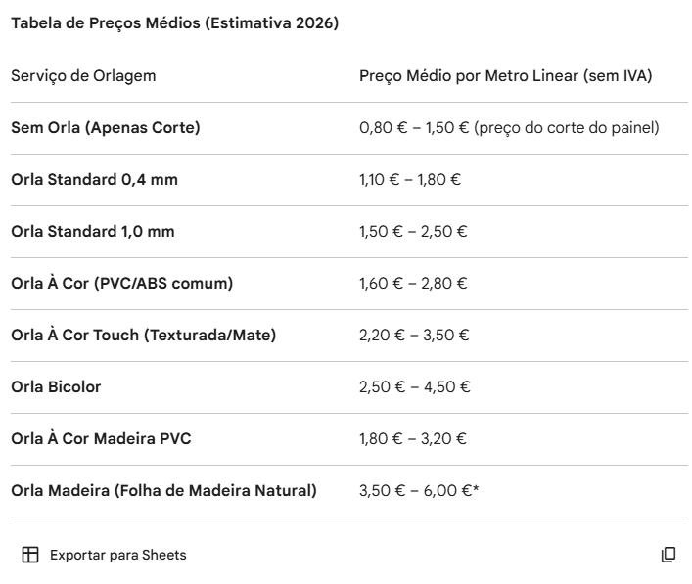
TIPO DE ORLA | CUSTO MATERIAL | CUSTO MATERIAL/ ML | Fonecedor | CUSTO MATERIAL + MOD (€/ML) | VALOR COM MARGEM DE LUCRO DE 350 % (€/ML)
Serviço Sem Orla | - € | - € |  | 0.32 € | 1.12 €
Orla - Bicolor | 528.9 € | 0.53 € | MODULO 60 | 0.85 € | 2.97 €
Orla - À Cor | 294.1 € | 0.29 € | MODULO 60 | 0.61 € | 2.15 €
Orla - À Cor Touch | 380.0 € | 0.38 € | MODULO 60 | 0.70 € | 2.45 €
Orla - À Cor Madeira PVC | 478.2 € | 0.48 € | MODULO 60 | 0.80 € | 2.79 €
Orla - Standard 1mm | 300.0 € | 0.30 € | MODULO 60 | 0.62 € | 2.17 €
Orla - Standard 0,4mm | 150.0 € | 0.15 € | MODULO 60 | 0.47 € | 1.65 €
Orla - Madeira Carvalho 0,5mm | 67.1 € | 0.42 € | MODULO 60 | 0.74 € | 1.88 €

TIPO DE ORLA | PREÇO (€/ML) |  |  | TIPO DE ORLA | CUSTO MATERIAL + MOD (€/ML)
Serviço Sem Orla | 1.60 € |  |  | Serviço Sem Orla | 0.32 €
Orla - Bicolor | 2.97 € |  |  | Orla - Bicolor | 0.85 €
Orla - À Cor | 2.15 € |  |  | Orla - À Cor | 0.61 €
Orla - À Cor Touch | 2.45 € |  |  | Orla - À Cor Touch | 0.70 €
Orla - À Cor Madeira PVC | 2.79 € |  |  | Orla - À Cor Madeira PVC | 0.80 €
Orla - Standard 1mm | 2.17 € |  |  | Orla - Standard 1mm | 0.62 €
Orla - Standard 0,4mm | 1.65 € |  |  | Orla - Standard 0,4mm | 0.47 €
Orla - Madeira Carvalho 0,5mm | 1.88 € |  |  | Orla - Madeira Carvalho 0,5mm | 0.74 €

CUSTO PARA A EMPRESA DA ORLADORA

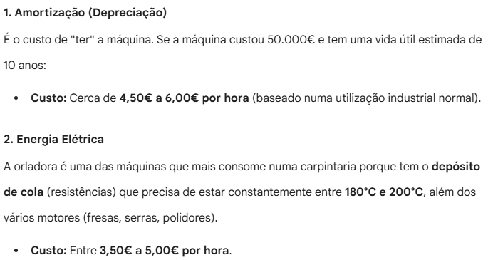
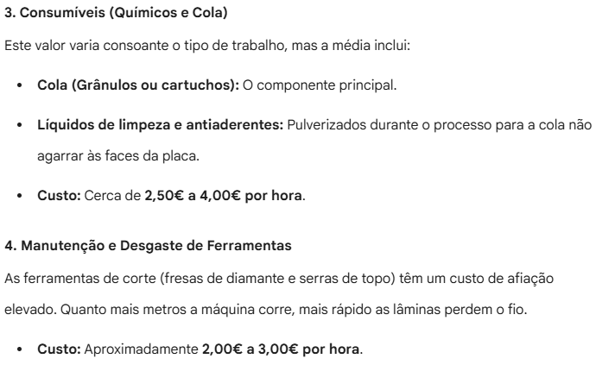

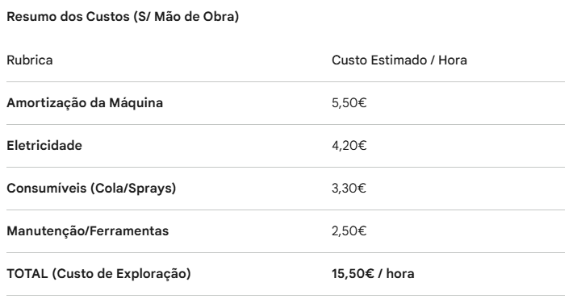

SABEMOS QUE EM 1H ORLAMOS EM MÉDIA 120 METROS
MÃO DE OBRA POR HORA |  |  |  | 23 €

OU SEJA:
1 metro linear tem o custo de:
15,5€/h + 23€/h = 38,50€/h

se em 1 hora fazemos 120 metros lineares, significa que:
38,50€/h | - | 120 metros lineares
x | - | 1 metro linear

assim:
o CUSTO real da orla = soma de 0,32€ a cada custo de orla * metros de orla utilizados

exemplo:
orla bicolor - (0,53€ + 0,32€) * 1 metro de orla = 0,85€/metro

Preço_Pintura
SERVIÇO PINTURA | € / M2
VERNIZ MATE POLIORETANO | 60 €
VELATURAS CLARAS COM AFINAÇÃO | 64 € |  |  |  |  |  |  |  | se em média o pintor gasta 20L por dia ee se num dia trabalha 9h30min
VELATURAS ESCURAS COM AFINAÇÃO | 66 € |  |  |  |  |  |  |  | 9h30min | - | 20L
VERNIZ POLIORETANO BRILHANTE | 81 € |  |  |  |  |  |  |  | 1h | - | x
VERNIZ POLIORETANO MEIO BRILHANTE | 69 € |  |  |  |  |  |  |  | x=20/9,5 = 2,11 litros por hora
VERNIZ NATUR "ACRILICO" | 75 €
ESMALTE BRANCO MATE | 80 €
ESMALTE CORES CLARAS COM AFINAÇÕES | 82 €
ESMALTES CORES ESCURAS COM AFINAÇÕES | 88 €
ESMALTE BRILHANTE | 110 €

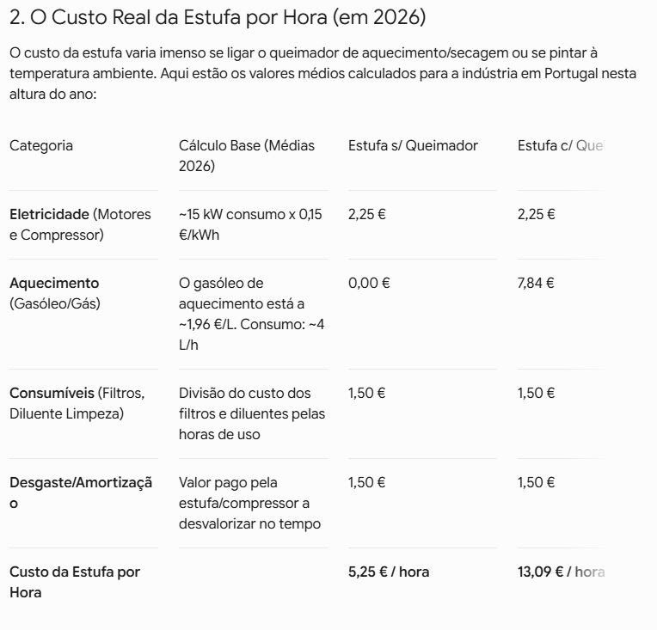
 |  |  | APT - vai subir 8% |  |  |  |  |  |  |  | (em média) | ( 1L - 4m2) | (1H - 8m2 & custo + mod + estufa + materiais) | (custo + mod + estufa + materiais) por m2 | CUSTO PARA A EMPRESA DA ESTUFA | CUSTO PARA A EMPRESA DA MÃO DE OBRA
REFRENCIA | QUANTIDADE (L) | CUSTO BALDE | ATUALIZAÇÃO DOS CUSTOS | CUSTO € / L | MÉDIA OTAFOND / FUNDO POLIRETANO: | TIPO / MISTURA | QUANTIDADE TOTAL DA MISTURA(L) | CUSTO MÉDIA MISTURA | CUSTO €/L | 1 / 2 DE MAOS | Nº DE LITROS GASTOS POR H | CUSTO M2 | CUSTO HORA | CUSTO REAL MISTURA (€/m2) |  | 23€ - 1H
ESMALTE A 770/1 NCS S1505-Y30 R 5L | 5 | 59.72 € | 64.50 € | 12.90 € | 3.44 € | TAPA-POROS POLIRETANO | 37.5 | 194.33 € | 5.18 € | 1 | 2.11 | 1.30 € | 82.54 € | 10.32 € |  | ou seja, CUSTOS GERAIS PARA A EMPRESA
CATALIZADOR EN - 4130 10L | 10 | 62.77 € | 67.79 € | 6.78 € | MÉDIA CATALIZADOR: | VERNIZ POLIRETANO MATE | 37.5 | 412.84 € | 11.01 € | 1 | 2.11 | 2.75 € | 94.20 € | 11.77 € |  | 23€ + 13,09€ = 36,09€ / h
GOYLAKE A 2202 NATUR 20L | 20 | 197.92 € | 213.75 € | 10.69 € | 8.67 € | VERNIZ POLIRETANO MEIO BRILHANTE | 37.5 | 415.69 € | 11.09 € | 1 | 2.11 | 2.77 € | 94.35 € | 11.79 €
CATALIZADOR C 212-N 2L | 2 | 31.48 € | 34.00 € | 17.00 € | MÉDIA VERNIZ / STONE - MATE: | VERNIZ POLIRETANO ALTO BRILHO | 37.5 | 418.55 € | 11.16 € | 1 | 2.11 | 2.79 € | 94.50 € | 11.81 €
ESMALTE A 770/1 NCS S1505-Y30 R 1L | 1 | 12.63 € | 13.64 € | 13.64 € | 11.11 € | TAPA-POROS ACRÍLICO | 24 | 161.55 € | 6.73 € | 1 | 2.11 | 1.68 € | 85.64 € | 10.71 €
OTACRIL AA 715/1 20L | 20 | 128.46 € | 138.74 € | 6.94 € | MÉDIA VERNIZ / STONE - MEIO BRILHANTE: | VERNIZ ACRILICO / NATUR | 22 | 193.59 € | 8.80 € | 1 | 2.11 | 2.20 € | 89.78 € | 11.22 €
ENDURECEDOR EN 715 2L | 2 | 28.04 € | 30.28 € | 15.14 € | 11.23 € | SUBCAPA BRANCO | 30 | 291.41 € | 9.71 € | 2 | 2.11 | 4.86 € | 111.03 € | 13.88 €
IGUAPRIM BRANCO IPP-661 5L | 5 | 63.96 € | 69.08 € | 13.82 € | MÉDIA VERNIZ / STONE - BRILHANTE: | SUBCAPA PRETO | 30 | 224.91 € | 7.50 € | 2 | 2.11 | 3.75 € | 102.17 € | 12.77 €
DILUENTE POLIURETANO 1000L | 1000 | 1,900.00 € | 2,052.00 € | 2.05 € | 11.34 € | ESMALTE BRANCO | 30 | 287.49 € | 9.58 € | 2 | 2.11 | 4.79 € | 110.51 € | 13.81 €
VELATURA APT.202 25L | 25 | 94.09 € | 101.62 € | 4.06 € | MÉDIA AZPIFOND: | ESMALTE CORES CLARAS | 30 | 380.81 € | 12.69 € | 2 | 2.11 | 6.35 € | 122.95 € | 15.37 €
ESMALTE 4130/1 267 PEROLA AF-170825 24KG | 20 | 157.97 € | 170.61 € | 8.53 € | 6.34 € | ESMALTE CORES ESCURAS | 30 | 421.55 € | 14.05 € | 2 | 2.11 | 7.03 € | 128.39 € | 16.05 €
VERNIZ OTADUR APP 4444/10 ALTO BRILHO 10L | 10 | 105.02 € | 113.42 € | 11.34 € | MÉDIA GOYLAKE / OTACRIL: | ESMALTE ALTO BRILHO | 30 | 420.94 € | 14.03 € | 2 | 2.11 | 7.02 € | 128.31 € | 16.04 €
CATALIZADOR EN 4444 12,5L | 12.5 | 122.24 € | 132.02 € | 10.56 € | 8.81 € | VELATURAS | - | - | 4.12 € | 1 | 2.11 | 1.03 € | 80.43 € | 10.05 €
AZPIFOND ACRILICO F 165 20L | 20 | 117.47 € | 126.87 € | 6.34 € | MÉDIA OTAFOND / IGUAPRIM BRANCO: | CÁLCULO:
CATALIZADOR C 212-N 4L | 4 | 47.49 € | 51.29 € | 12.82 € | 9.17 € | 1L dá para 4m2 |  |  |  |  |  | se 1L custa --€ e com esse litro pintamos 4m2, entao:
ESMALTE A-770/1 NCS S3010-G10Y 5L | 5 | 65.82 € | 71.09 € | 14.22 € | MÉDIA OTAFOND / IGUAPRIM PRETO: | em 1h gasta 2,11 litros |  |  |  |  |  | 5.18 € | - | 4m2
ESMALTE A-770/1 NCS S3010-R80B 5L | 5 | 65.82 € | 71.09 € | 14.22 € | 5.85 € | 2,11*4m2, ou seja, 8,44 m2 por hora |  |  |  |  |  | x | - | 1m2
ESMALTE APP-4130/1 RAL-1015 5L | 5 | 59.72 € | 64.50 € | 12.90 € | MÉDIA ESMALTE / OTALIL - BRANCO : |  |  |  |  |  |  | x = 1,30€ / m2
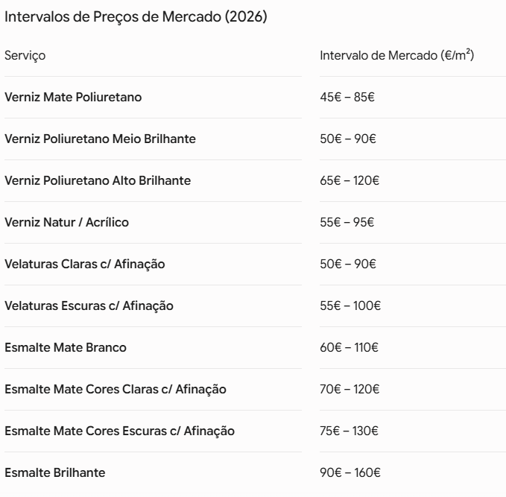
ESMALTE APP-4130/1 NCS S1000-N 1L | 1 | 12.63 € | 13.64 € | 13.64 € | 8.97 € | orçamentação: | Custo m2: | PREÇO venda cliente | % LUCRO | lucro em €
ESMALTE APP-4130/1 RAL-9010 24KG | 20 | 157.97 € | 170.61 € | 8.53 € | MÉDIA ESMALTE / OTALIL - CORES CLARAS : | Verniz Mate Poliretano | 32.41 € | 80.00 € | 59% | 47.59 €
VELATURA N026 AF-020823 25L | 25 | 94.09 € | 101.62 € | 4.06 € | 13.64 € | Verniz Poliretano Meio Brilhante | 32.43 € | 85.00 € | 62% | 52.57 €
ESMALTE HT 855/1 NCS S100N 3L | 3 | 37.01 € | 39.97 € | 13.32 € | MÉDIA ESMALTE / OTALIL - CORES ESCURAS: | Verniz Poliretano Alto Brilhante | 54.58 € | 110.00 € | 50% | 55.42 €
OTAFOND FPP 264 BRANCO 28KG | 20 | 83.80 € | 90.50 € | 4.53 € | 15.68 € | Verniz Natur / Acrilico | 22.44 € | 85.00 € | 74% | 62.56 €
ENDURECEDOR EN 266 10L | 10 | 45.19 € | 48.81 € | 4.88 € | MÉDIA ESMALTE / OTALIL - ALTO BRILHO: | Velaturas Claras c/ Afinação | 31.98 € | 85.00 € | 62% | 53.02 €
ESMALTE A-770/0 RAL-9005 25L | 25 | 228.06 € | 246.30 € | 9.85 € | 15.65 € | Velaturas Escuras c/ Afinação | 42.48 € | 95.00 € | 55% | 52.52 €
VELATURA N026 AF-020823 10L | 10 | 47.80 € | 51.62 € | 5.16 € | MÉDIA ENDURECEDOR / ACELARANTE: | Esmalte Mate Branco | 27.69 € | 100.00 € | 72% | 72.31 €
OTAFOND POLIURETANO FP 1028 25L | 25 | 85.63 € | 92.48 € | 3.70 € | 10.80 € | Esmalte Mate Cores Claras com Afinação | 29.25 € | 110.00 € | 73% | 80.75 €
CATALIZADOR EN 1028 12,5L | 12.5 | 56.33 € | 60.84 € | 4.87 € | VELATURAS: | Esmalte Mate Cores Escuras com Afinação | 28.82 € | 120.00 € | 76% | 91.18 €
VERNIZ OTADUR AP 2011/1 AV MATE 25L | 25 | 97.91 € | 105.74 € | 4.23 € | 4.12 € | Esmalte Brilhante | 45.40 € | 150.00 € | 70% | 104.60 €
CATALIZADOR EN 2011 12,5L | 12.5 | 57.32 € | 61.91 € | 4.95 €
VELATURA APT.202 CAST.VELHO 10L | 10 | 47.04 € | 50.80 € | 5.08 €
FAST-PRIMER 1480 CINZENTO 1L | 1 | 17.80 € | 19.22 € | 19.22 € |  | orçamentação: | PREÇO DE VENDA:
DILUENTE ACRILICO 8337 NORMAL 1L | 1 | 9.64 € | 10.41 € | 10.41 € |  | Verniz Mate Poliretano | 80.00 €
DILUENTE RETARDANTE SUPER 25L | 25 | 101.63 € | 109.76 € | 4.39 € |  | Verniz Poliretano Meio Brilhante | 85.00 €
ESMALTE OTADUR BRANCO APP-4130/1 24KG | 20 | 149.10 € | 161.03 € | 8.05 € |  | Verniz Poliretano Alto Brilhante | 110.00 €
ESMALTE A 4130/1 RAL-9016 3L | 3 | 38.64 € | 41.73 € | 13.91 € |  | Verniz Natur / Acrilico | 85.00 €
ESMALTE A 770/1 2062-20 AF-240725 5L | 5 | 72.72 € | 78.54 € | 15.71 € |  | Velaturas Claras c/ Afinação | 85.00 €
ESMALTE APP-4130/1 RAL 9010 10L | 10 | 119.43 € | 128.98 € | 12.90 € |  | Velaturas Escuras c/ Afinação | 95.00 €
ESMALTE OTADUR AP-4130/0 BRANCO 24KG | 20 | 174.41 € | 188.36 € | 9.42 € |  | Esmalte Mate Branco | 100.00 €
ESMALTE AP 4444/10 BRILHANTE RAL. 5L | 5 | 72.44 € | 78.24 € | 15.65 € |  | Esmalte Mate Cores Claras com Afinação | 110.00 €
CATALIZADOR EN 4444 2,5L | 2.5 | 35.36 € | 38.19 € | 15.28 € |  | Esmalte Mate Cores Escuras com Afinação | 120.00 €
ESMALTE A-770/1 N005-MET AF-230226 5L | 5 | 78.53 € | 84.81 € | 16.96 € |  | Esmalte Brilhante | 150.00 €
OTALIL PIG.BRANCO FOP - 397 28KG | 20 | 100.00 € | 108.00 € | 5.40 € |  | Nenhuma | - €
ACELARANTE AC 390 1L | 1 | 10.00 € | 10.80 € | 10.80 €
ENDURECEDOR EN-394 1L | 1 | 10.00 € | 10.80 € | 10.80 €
ESMALTE APP 4140/1 RAL-9010 26KG | 20 | 157.97 € | 170.61 € | 8.53 €
FUNDO POLIURETANO OTAFOND 1025 25L | 25 | 73.53 € | 79.41 € | 3.18 €
CATALIZADOR EN 100 12,5L | 12.5 | 60.23 € | 65.05 € | 5.20 €
OTAFOND NEGRO FPP - 270 28KG | 20 | 108.25 € | 116.91 € | 5.85 €
STONE 2K MATE 5L | 5 | 83.32 € | 89.99 € | 18.00 €
ENDURECEDOR ELITE HARDENER 0,5L | 0.5 | 19.60 € | 21.17 € | 42.34 €
ESMALTE A 770/1 S 6030-Y 5L | 5 | 117.47 € | 126.87 € | 25.37 €
ESMALTE A 770/1 S 4050-Y70R 3L | 3 | 65.16 € | 70.37 € | 23.46 €
ESMALTE APP-4130/1 NCS S2005-Y50R 5L | 5 | 59.72 € | 64.50 € | 12.90 €
ESMALTE A-770/1 NCS S1505-Y30R 5L | 5 | 65.00 € | 70.20 € | 14.04 €
VELATURA APT. AF-190126 5L | 5 | 19.09 € | 20.62 € | 4.12 €

